Feuille1
Commentaire | Entreprise, Domaine | Adresse Transport? | Site Web | Poste? | Offre d'emploi intéressante? | Envois? | Contacte? | Date de candidature envoye? | Réponse? | Date de relance prévu

 | Thales; Industrie Technologique | Thales Services Numériques, 44 quai charles de gaulle 69006 Lyon | https://www.thalesgroup.com/fr/global/groupe#:~:text=Thales%20est%20un%20leader%20mondial,000%20collaborateurs%20dans%20le%20monde. | Graphiste/Animation 2D/3D, Envoyer un CV DATA | https://www.linkedin.com/jobs/view/4196856645/?trackingId=Qwd5YZdoQSKjFNfZfAGPzw%3D%3D&refId=2SNdDsavTKiN2LeXXco3kA%3D%3D&midToken=AQE0oUyvGo7CFw&midSig=0XQN7Y9iG5ArI1&trk=eml-jobs_jymbii_digest-job_card-0-jobcard_body&trkEmail=eml-jobs_jymbii_digest-job_card-0-jobcard_body-null-flzgmc~m99kzag5~di-null-null&eid=flzgmc-m99kzag5-di&otpToken=MWIwMTFkZTkxMzI3YzljM2IyMjQwNGVkNDIxYWU2YmM4ZGNlZDg0NDkxYWI4NjYxNzljNTA3Njc0ZDUzNWFmN2ZmZDVkZjlkNGJiNGJhZGU3ZDk5YWQyODE4Y2IyOTY3ZWM0Y2NmMTU3MDZjMGIwMDhlNzY3NCwxLDE%3D |  | "+33 (0) 1 57 77 80 00" Siege social | le 09/04/2025 |  | 19/04/2025 |  | 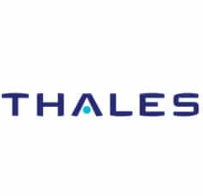

 | Eras ; Ingénierie tous corps d'état dédiée aux procédés industriels | 6 Rue Alexander Fleming, 69007 Lyon | https://www.eras.com | Candidature spontanée | https://www.equans.com/fr/jobs/29823-candidature-spontanee-equans-france |  |  | le 09/04/2025 |  | 19/04/2025 | 

Oui, mais pas a Lyon. Mais proche | Avexens SAS; Conseil, services numériques, solutions IT. | 141 All. de Riottier, 69400 Limas | https://www.avexens.fr |  | https://www.avexens.fr/contact/ | Candidature en entretien | contact@avexens.fr 09 66 41 73 51 | le 10/04/2025 |  |  | 

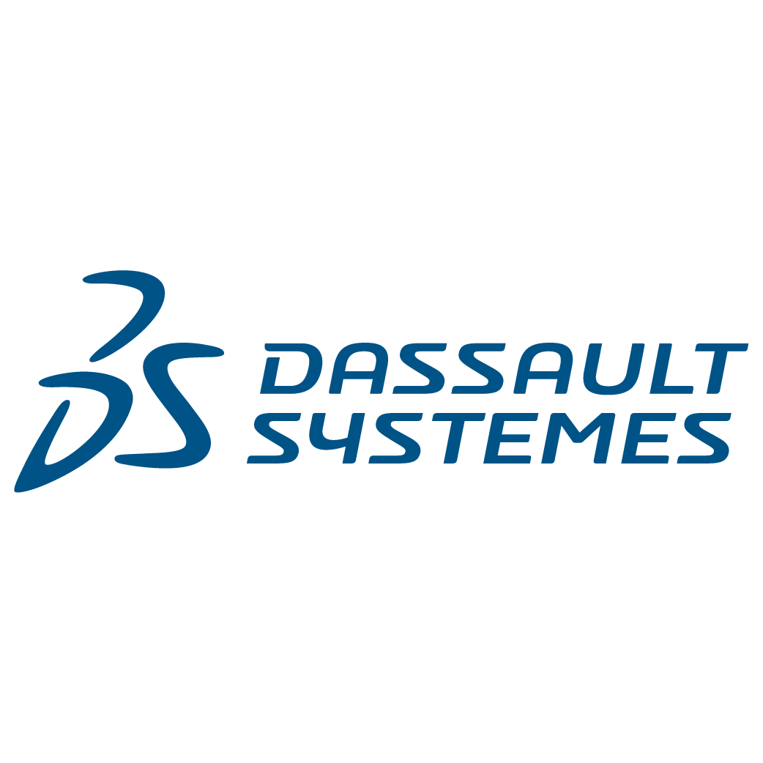
à Montélimar, dans le sud.... | Groupe Charles Andre; Transport et logistique au service de l'industrie | 4 All. du Port, 26200 Montélimar | https://charlesandre.com | Au sein de la DSI nous recherchons des projets de chefs de projets de Product Owner pour piloter, suivre et participer à l'animation de la Roadmap de nos produits destinés aux métiers | https://charlesandre.com/nous-contacter | Candidature en entretien | +33 (0)4 75 00 47 00 | le 10/04/2025 |  | 20/04/2025
(Outils digitaux et mobiles, prévisions, optimisation, organisation des opérations logistiques ...)
reporté leur carriere meeting. | Les Matins du Monde; Agence de voyage | 24 Rue Lalande, 69006 Lyon | https://lesmatinsdumonde.com |  | https://lesmatinsdumonde.com/nos-coordonnees/ | Candidature en entretien | 00 (33) 04 37 24 90 30 info@lesmatinsdumonde.com | le 10/04/2025 |  |  |  | 

 | DASSAULT SYSTEMES; Édition de logiciels de conception 3D, maquettes numériques et solutions PLM. | 20 Bd Eugène Deruelle, 69003 Lyon | https://www.3ds.com/fr/ | Data Science | https://www.hello-handicap.fr/offre-emploi/apprentissage-data-science-339523 | DATA |  | le 14/04/2025 | ENTRETIEN Mercredi 23 avril 10h15 | 25/04/2025

 | EDF; Production et distribution d'éléctricité |  | https://particulier.edf.fr/fr/accueil/aide-contact.html |  |  | lettre personnalisé |  |  |  |  |  | 

 | Orange; Télécommunications | 131 Av. Félix Faure, 69003 Lyon | https://www.orange.fr/portail | Ingenieur full stack logiciel | https://www.hello-handicap.fr/offre-emploi/alternant-ingenieur-logiciel-full-stack-fh-342594 | Lettre personnalisé |  | le 10/04/2025 | ENTRETIEN Mercredi 23 avril 14h45 | 25/04/2025

 | Agregio Solution(EDF); Fournisseur d'électricité | 13 Av. Albert Einstein, 69100 Villeurbanne | https://www.agregio-solutions.com | ALT – Développement d'applications web embarquées pour des projets smartgrids | https://www.welcometothejungle.com/fr/companies/agregio-solutions/jobs/alt-developpement-d-applications-web-embarquees-pour-des-projets-smartgrids-h-f_villeurbanne | Web |  | le 18/04/2025 |  | 30/04/2025 |  | 

 | SFR; Télécommunications |  | https://www.sfr.fr/?sfrcpid=t34_google_m-ex&utm_source=google&utm_medium=cpc&utm_campaign=m-ex&utm_term=&utm_content=sfr-exact&gad_source=1&gclid=Cj0KCQjwnui_BhDlARIsAEo9GuuYgWV5iVDkU3Q7mUnLHhEHdgZ4XM1X4Yg9me0FGEqBurBTSfRHb6oaAsC6EALw_wcB | superviseur(euse) réseau - Supervision des Réseaux et Services | https://recrutement.sfr.com/offer/view/187147?utm_source=hellowork&utm_medium=jobboard&utm_campaign=hellowork | DATA |  | le 11/04/2025 |  | 25/04/2025 |  | 

20 min à Pied, sinon Bus C12 OU Métro B de Jean macé vers Saxe Gambetta | Enedis ; gestion de réseau de distribution d'électricité. | 288 Rue Duguesclin, 69003 Lyon | https://www.enedis.fr | Ingénieur infrastructure environnements Microsoft | https://www.hello-handicap.fr/offre-emploi/ingenieur-infrastructure-environnements-microsoft-343269 | Web |  | le 11/04/2025 |  | 25/04/2025

30 minutes en T4 de Jet d'eau M.France à Le Tonkin. | Esker; automatisation des processus métier, dématérialisation de documents (SaaS, cloud, IA) | 113 Bd de Stalingrad, 69100 Villeurbanne | https://www.esker.fr | Développeur / Développeuse JavaScript || C# || C++ | https://eskerfrance.teamtailor.com/jobs/4964131-developpeur-developpeuse-javascript-c-c | Web |  | le 14/04/2025 | jobs2@esker.com | 25/04/2025 |  | 

 | Esker; automatisation des processus métier, dématérialisation de documents (SaaS, cloud, IA) |  | https://www.esker.fr | Cybersécurité - Chargée / chargé de sécurité des systèmes d'information - junior | https://eskerfrance.teamtailor.com/jobs/5824711-cybersecurite-chargee-charge-de-securite-des-systemes-d-information-junior | Lettre personnalisé |  | le 17/04/2025 | jobs2@esker.com | 30/04/2025

 | CHANEL; Beautée, Parfumerie |  | https://www.chanel.com/fr/?utm_source=google&utm_source_platform=Google+Ads&utm_medium=cpc&utm_campaign=fr_crp_cor_sea_ao_corporate_corp_pure_b_brad_nu_fr_nu_brandpure_txt&utm_id=265612127&param=value&gad_source=1&gclid=Cj0KCQjwzYLABhD4ARIsALySuCTOpuH_wwqAH_5vVMOlPMyG5rDOVXDzvUoG86IfBQBs5prBebkls6saApS9EALw_wcB | Junior-Intranets-no-code low-code | https://www.hello-handicap.fr/offre-emploi/alternance-junior-intranets-no-codelow-code-platforms-september-2025-344248 | Lettre personnalisé |  | le 17/04/2025 |  | 30/04/2025 |  | 

assez loin a villerbanne | Atos; services du numérique, notamment le cloud, la cybersécurité, le calcul haute performance et les solutions digitales pour les entreprises et les administrations. | 34 Rue de la Soie, 69100 Villeurbanne | https://atos.net/fr/qui-nous-sommes | Développeur(se) Java Fullstack F/H - Alternance | https://www.welcometothejungle.com/fr/companies/atos/jobs/developpeur-se-java-fullstack-f-h-alternance_lyon?q=964aa213bfd493a7275e16a2e7b2d47d&o=2e95a39f-b2a7-4196-95a1-57048e8617dc | Web |  | le 18/04/2025 |  | 30/04/2025 |  | 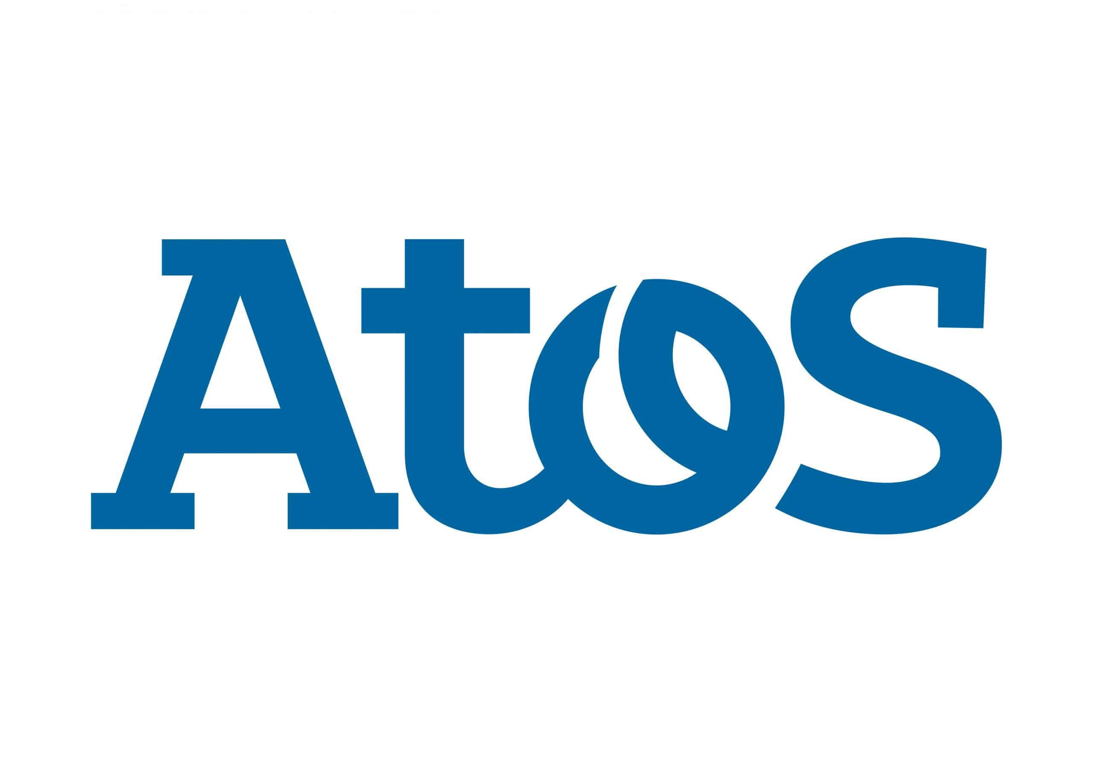

 | Cosmo Tech; Entreprise de logiciel | 5 Pass. du Vercors, 69007 Lyon | https://cosmotech.com | Candidature spontanée | https://cosmotech.com/join-us/ | Web |  | en cours |  |  |  | 

Tony garnier encore | Ekium: Ingénierie industrielle multi-sectorielle (énergie, environnement, chimie, pharmacie, agroalimentaire, aéronautique, etc.) | Siege Social: 5 Rue Abraham Bloch, 69007 Lyon ; Nucléaire ingénierie et Service: 63 Av. Tony Garnier, 69007 Lyon | https://www.ekium.eu | Ingenieur projet automatisme | https://jobs.ekium.eu/jobs/5645611-ingenieur-e-projet-automatisme-alternance-h-f | Lettre personnalisé | lea.combet@ekium.teamtailor-mail.com | le 09/04/2025 |  | 19/04/2025 |  | 

21 min de métro B vers Stade Gerland -Le Lou | RUBIX France; Distribution de fournitures industrielles. | RDC, 61 Av. Tony Garnier, 69007 Lyon | https://fr.rubix.com/fr | Data Analyst / Engineer et UX/UI Designer | https://www.hello-handicap.fr/offre-emploi/data-analyst-engineer-en-alternance-hf-348469 et https://www.hello-handicap.fr/offre-emploi/uxui-designer-en-alternance-hf-337982 | Lettre personnalisé |  | le 11/04/2025 |  | 25/04/2025

30 min Bus C7 vers Place Docteurs Mérieux | Groupe AVEM; solutions de paiement, l’informatique et les services d’accompagnement technique pour les réseaux bancaires et commerçants. | Bâtiment Quatuor, 8 Av. Tony Garnier, 69007 Lyon | https://www.avem-groupe.com | Expert Support | https://www.hellowork.com/fr-fr/emplois/64235430.html | Lettre personnalisé |  | le 11/04/2025 |  | 25/04/2025

Tony garnier | Bedrock; Logiciel , media tech | 76 Av. Tony Garnier, 69007 Lyon | https://bedrockstreaming.com/contact/ | Assistant Développeur Frontend H/F – Alternance | https://www.welcometothejungle.com/fr/companies/bedrock/jobs/assistant-developpeur-frontend-h-f-alternance_lyon | Lettre personnalisé |  | le 18/04/2025 |  | 30/04/2025 |  | 

Rue Tony Garnier, faudra aller voir | Labiratoire Arrow; Laboratoire Pharmaceutique | 26 Av. Tony Garnier, 69007 Lyon | https://www.laboratoire-arrow.com | Alternant Support Informatique H/F | https://www.hellowork.com/fr-fr/emplois/64260301.html | Lettre personnalisé |  | le 17/04/2025 |  | 30/04/2025 |  | 

 | Axopen Lyon; | 235 Cr Lafayette, 69006 Lyon | https://www.axopen.com | Candidature spontanée | Candidature Spontanée | Web |  | le 21/04/2025 |  | 03/05/2025 |  | 

 | Econocom | 13 Av. Albert Einstein, 69100 Villeurbanne | https://www.econocom.com/fr | Candidature spontanée | Candidature Spontanée | Web |  | le 21/04/2025 |  | 03/05/2025 |  | 

a côté du T4. | Devoteam | 26 Rue du Général Mouton-Duvernet, 69003 Lyon | https://www.devoteam.com/fr/ | Data Engineer H/F (stage | https://www.hello-handicap.fr/offre-emploi/data-engineer-hf-stage-344096 | Data |  | le 21/04/2025 |  | 03/05/2025 |  | 

lyon 5 | Inetum | 4 Quai des Étroits, 69005 Lyon | https://www.inetum.com/fr | Alternance Developpeur 3D Realtime Vr Ar Digital Twin H/F | https://www.hellowork.com/fr-fr/emplois/61915372.html?utm_source=jobalert&utm_medium=email&utm_campaign=jobalert_connexes&utm_content=liste2title&utm_term=61915372 | Lettre personnalisé |  | le 21/04/2025 |  | 30/04/2025 |  | 

 | Axa |  | https://www.axa.fr | Programm analyst | https://www.hello-handicap.fr/offre-emploi/axa-gie-apprenticeship-information-risk-program-analyst-september-2025-350224 | Lettre personnalisé |  | le 21/04/2025 |  | 30/04/2025 |  | 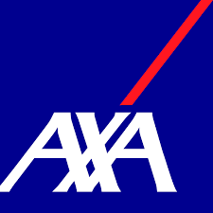

ptn ils sont tout en haut | Coris Innovation | 34 Quai Charles de Gaulle, 69006 Lyon | https://www.corisinnovation.com | Dev full stack en alternance | https://www.hellowork.com/fr-fr/emplois/64060099.html | Lettre personnalisé |  | le 21/04/2025 |  | 30/04/2025 |  | 

LOIN DE FOU FRERE | CGI | Immeuble Docksite CS 20218, 47-49 Rue des Docks, 69009 Lyon |  | Alternance : Développeur(euse) Python – Automatisation & Data F/H | https://www.welcometothejungle.com/fr/companies/cgi/jobs/alternance-developpeur-euse-python-automatisation-data-f-h_lyon?q=2f1005a56b5e1ec8d3b344e66ee10380&o=00233bb8-b396-46ac-81ab-97206b1ad9a4 | Lettre personnalisé |  | le 21/04/2025 |  | 30/04/2025 |  | 

Loin, dans le 9e | Fiducial Informatique; Entreprise Logiciel | 30 Rue du Sergent Michel Berthet, 69009 Lyon | https://www.fiducial.fr/Solutions-informatiques/Logiciels-metier-et-solutions-informatiques-integrees | Développeur Informatique Alternant H/F | https://www.hellowork.com/fr-fr/emplois/63169817.html | Web |  | le 22/04/2025 |  | 04/05/2025 |  | 


 | Volvo groupe; ; Industriel, vehicule |  | https://www.volvogroup.com/en/ | Alternance BAC+4/5 UX designer H/F | https://jobs.volvogroup.com/job/Venissieux-Alternance-BAC%2B45-UX-designer-HF-69200/1155127955/?feedId=361555 | Lettre personnalisé |  | le 22/04/2025 |  | 04/05/2025

 |  |  |  | Alternance BAC+4/5 Ingénieur Logiciels H/F | https://jobs.volvogroup.com/job/Venissieux-Alternance-BAC%2B45-Ingénieur-Logiciels-HF-69200/1155124055/?feedId=361555 | Lettre personnalisé |  | le 22/04/2025 |  | 04/05/2025

Alternance? Contrat d'apprentissage? |  |  |  | Apprentice BAC+3/4/5 DevSecOps Engineer H/F | https://jobs.volvogroup.com/job/Venissieux-Apprentice-BAC%2B345-DevSecOps-Engineer-HF-69200/1153185555/?feedId=361555 | Lettre personnalisé |  | le 22/04/2025 |  | 04/05/2025

 |  |  |  | Stage Data Analyst Bac+4/5 (H/F) | https://fr.indeed.com/viewjob?from=app-tracker-saved-applybtn&hl=fr&jk=62aa6e0aa89114d4&tk=1ipeaa1nio1qq800 | Lettre personnalisé |  | le 22/04/2025 |  | 04/05/2025

proche de tony garnier | BlueWay; logiciel | 64 Av. Leclerc, 69007 Lyon | https://www.blueway.fr/enjeux/logiciel-bpm?utm_source=google&utm_medium=cpc&utm_campaign=BPM&gad_source=1&gclid=Cj0KCQjw_JzABhC2ARIsAPe3ynq2he05HacojjOEYbEdlST_Gg8GwnMeTsfq3WjAnjvpj6PB4CRkI7gaAoB-EALw_wcB | Business developer -alternance | https://www.blueway.fr/offres-emploi/alternance-business-developer-h-f | Web |  | le 22/04/2025 | vderaedt@blueway.fr | 04/05/2025 |  | 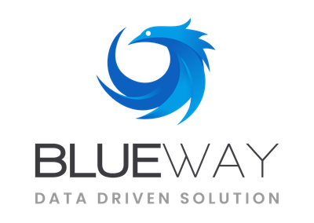

 | RUBIX France; Distribution de fournitures industrielles. | RDC, 61 Av. Tony Garnier, 69007 Lyon | https://fr.rubix.com/fr | Data Analyst en Alternance (H/F) | https://www.hello-handicap.fr/offre-emploi/data-analyst-en-alternance-hf-337269 | Lettre personnalisé |  | le 22/04/2025 |  | 04/05/2025

 | Passman ; Télécom, Wifi, |  | https://www.passman-group.com/fr/ | Ingénieur Data Scientist (Alternance ou Stage) | https://fr.indeed.com/viewjob?jk=4afd508a7bed8f11&tk=1ipec28vijo5t80c&from=jobi2a&advn=7632192395006955&adid=444880778&ad=-6NYlbfkN0AvmjZO5HemizhJhElP7stq-mEjmUheT_0qvn_wC1RJqwCHvtKkbU_f5O4hCddICT4iJ3Dz5hN7OI4jWa48IDKp83-L9SsAPQ-QVogdcBQfS-ArBMVLEAlU9Kdupror9nvWQi2fXu5pAGWnwDhh-39FgT_VmakA0JGcZwy6wkBFKFLoctYopOxtmx8E35bW93DgHFN3Q-9f9fg5AWSPUIMbakADMHvHM2xtbDzsHAaOgB_81ujx08xNyK1uLskshAx61CP5i-tZ1ojK8nHnPHfNIPHriMVzrYGW1_iDYGm7qFUcdTpUsAHWIE0wRAQjuIU46cVV1POl93ylAfi8DxLQEA-IJtph6b8EVswZi8vzkTxekf87M0nGdiD02yGghkQ9tJO15VKogv-0xaP0b-fPtwbPadygJslwk65OCaIQZP1JK_Ti06rBzT3kDZBRTtF_Bc5VZpVbvlRXyqemsBPwUj4ROxCg2ugFudJp6FVcXqUFZejXiTU_km_h57wShfLW7DfbogK1CwQFm0T-pyRE2Nn_-NiC7imDCZSvNL8fcRLJgY5NjcQn&pub=21d85ca573e478f5e659e48885c828920cace3277f6b99df&i2af=jobi2a_jobmatch-fr-FR_email&camk=ethIe0s0heeD1Wrrcj3jBw%3D%3D&jrtk=5-cmh1-1-1ipec1nh3m18t801-4afd508a7bed8f11&xkcb=SoAf6_M3zuQtW0gDnr0IbzkdCdPP&xpse=SoDS6_I3zuQtW0gDnr0PbzkdCdPP&xfps=057d7ac3-cb7e-46cb-bd33-003ec07e3a5b | Data |  | le 22/04/2025 |  | 04/05/2025 |  | 

 | EDF; fournisseur d'electricité |  | https://particulier.edf.fr/fr/accueil/autres-pages/edf.html?at_platform=google&at_medium=sl&at_campaign=Marque_MP_NUL_2024_Classique_NUL&at_creation=127138178292&at_term=edf&at_extension=&at_loc=9056016&at_device=c&gclsrc=aw.ds&gad_source=1&gclid=Cj0KCQjw_JzABhC2ARIsAPe3ynpvknHvkK0Tit45fUx975p0m3wywj3l5Gs4DUKTXuPk1RCTBxJM68waAphkEALw_wcB | Appui projet Data F/H | https://fr.indeed.com/viewjob?from=app-tracker-saved-appcard&hl=fr&jk=c9c0164046278f6d&tk=1ipfdass0ggqc800 | Data |  | le 23/04/2025 |  | 05/05/2025

 | Métropole de Lyon; Ville |  | https://www.grandlyon.com | APPRENTISSAGE GRAPHISTE MULTIMEDIA - BAC+2/BAC+3 EN GRAPHISME (H/F) | https://fr.indeed.com/viewjob?from=app-tracker-saved-appcard&hl=fr&jk=1adeb82726b7c040&tk=1ipfdass0ggqc800 | Lettre personnalisé |  | le 23/04/2025 |  | 05/05/2025

 | Bouygues ; Télécomunication |  | https://www.bouyguestelecom.fr/forfaits-mobiles/sans-engagement?url_key=b-you-200go-6556-5g&range_ng=very_fit&commercial_series=standard&utm_medium=sea_c&utm_source=google&utm_campaign=FAI-M-PMAX-OTIS&utm_term=&gclsrc=aw.ds&gad_source=1&gclid=Cj0KCQjw_JzABhC2ARIsAPe3ynp-EH4_SPS8GCVuIwY6lu3bKq2pPcaZv1jWjIcX7fs0XyB4IvWb-m4aAj_NEALw_wcB | Apprenti Architecte Infrastructures IT | https://www.hello-handicap.fr/offre-emploi/apprenti-architecte-infrastructures-it-353605 | Lettre personnalisé |  | le 23/04/2025 |  | 05/05/2025 |  | 

Lyon 2, a côté de la place bellecourt | pwc | 3, Cour du Midi, 69287 Lyon CEDEX 02 | https://www.pwc.fr/fr.html | Data Engineering / Data Analyst | Alternance | H/F | https://www.hello-handicap.fr/offre-emploi/data-engineering-data-analyst-alternance-hf-351389 | Lettre personnalisé |  | le 23/04/2025 |  | 05/05/2025 |  | 

 | Nouvergies |  | https://nouvergies.com | Candidature spontanée | secretariat@nouvergies.com | Web | secretariat@nouvergies.com | le 23/04/2025 |  | 05/05/2025 |  | 

 | CGI | Immeuble Docksite CS 20218, 47-49 Rue des Docks, 69009 Lyon | https://www.cgi.com/fr | Alternance : Testeur(se) fonctionnel(le) F/H | https://cgi.njoyn.com/corp/xweb/xweb.asp?NTKN=c&clid=21001&Page=JobDetails&Jobid=J0425-1467&BRID=1205671&lang=2 | Lettre personnalisé |  | le 23/04/2025 | test | 05/05/2025

 | ORIS Materials Intelligence; logiciels | 26 Rue du Général Mouton-Duvernet, 69003 Lyon | https://www.oris-connect.com/en/ |  |  |  |  |  |  |  |  | 

 | Thales; Industrie Technologique | Thales Services Numériques, 44 quai charles de gaulle 69006 Lyon | https://www.thalesgroup.com/fr/global/groupe#:~:text=Thales%20est%20un%20leader%20mondial,000%20collaborateurs%20dans%20le%20monde. | ALTERNANCE - Ingénieur - Développement .NET et fullstack - Energies Renouvelables - F/H | https://www.welcometothejungle.com/fr/companies/thales/jobs/alternance-ingenieur-developpement-net-et-fullstack-energies-renouvelables-f-h_lyon?q=d558cb5632c3b85727e470d13230cf8f&o=2777744d-0cc4-45d4-bb74-719e858c2a1b | Lettre personnalisé |  | le 25/04/2025 |  | 15/05/2025

 | Groupe Bernard ; Distributeur auto | 14 Rue des Frères Louis et Emile Bertrand, 69200 Vénissieux | https://groupe-bernard.fr | Alternant Developpeur Si H/F | https://www.hellowork.com/fr-fr/emplois/64048138.html | WEB |  | le 24/04/2025 |  | 10/05/2025 |  | 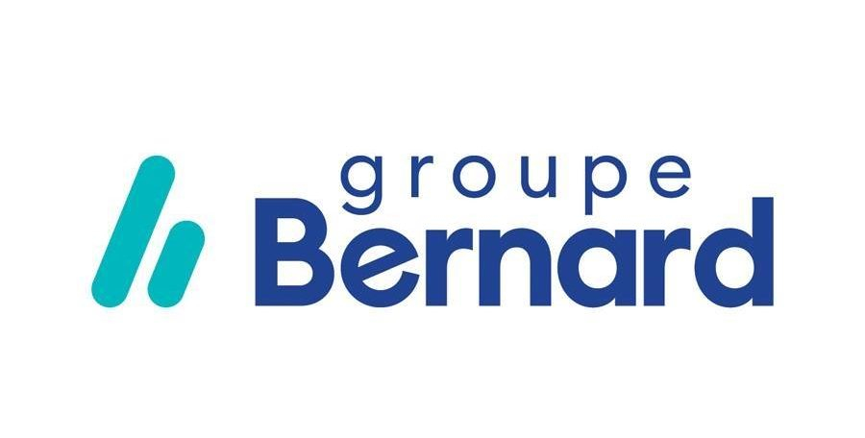

 | Hoortrade; E commerce | 83-85 Bd du Parc d'Artillerie 1er étage, 69007 Lyon |  |  |  | Candidature en entretien |  | le 10/04/2025

 | Hardis Group ; Assistance et services informatique | 69 Av. Tony Garnier, 69007 Lyon | https://www.hardis-group.com | Candidature spontanée | https://hardis.csod.com/ux/ats/careersite/4/requisition/5/application?c=hardis&jobboardid=0#1 | WEB |  | le 24/04/2025 |  | 10/05/2025 |  | 

 | Soft concept; Logiciel | 71 Cr Albert Thomas, 69003 Lyon | https://www.soft-concept.com | Candidature spontanée |  | WEB | support@ethnosoft.com | le 24/04/2025 |  | 10/05/2025

 | Groupe JLO Lyon; RH et QVCT | Tour To Lyon, 51 Bd Marius Vivier Merle, 69003 Lyon | https://www.groupe-jlo.com/qui-sommes-nous/mission | Apprenti Développeur Frontend à Lyon H/F | https://www.linkedin.com/jobs/search/?currentJobId=4208198903&f_E=1&f_PP=103815258&f_WT=1%2C3%2C2&keywords=Developpement%20web&origin=JOB_SEARCH_PAGE_JOB_FILTER&sortBy=R | Lettre personnalisé |  | le 24/04/2025 |  | 10/05/2025 |  | 

lyon 5 | Inetum | 4 Quai des Étroits, 69005 Lyon | https://www.inetum.com/fr | Alternance Developpeur 3D Realtime Vr Ar Digital Twin H/F | https://fr.indeed.com/viewjob?jk=3eda79aafb06117c&tk=1ipj9ud0o2jlj000&from=jobi2a&advn=6726579873993529&adid=444523835&ad=-6NYlbfkN0AtlyBPEQhAuRd56xX_T6euEvf7RD2heIiSc2ROf662R-1ZnWcZwjqOXPzhnQbmZyFvhf-d3_pQfc6t4_9Wu6WJDo2Ysp06qE4KXtEIdApkXBZ-TqAd4gE_-A4yoodIERKeKzZBaxNffmwDtEw1VoddlDTsHJ9As9eCcyk0r9Mp63-S7QfiahnN4L_lLkjgL4eTVwIXkCPDRL2mHwQo5dXFDlipucOGOuRe88Yo2YqK6-bT7Z-4zMCFLRRS-bRv-vylhd4YN3nfvuzKwyFw1yF1GxD3RUhEIl5eTMbWp70jwS9WWtrSd1TLU0HKE8YhnJuQXn2ClK3YzpwlY0X_NWrYN9d4OJuHmJMsE-Jf_TOtDQjgw6uWTsdrSmlCge0m1MXczU7zaH7Xe7brHLHBp4GQAt3kJStQ3gnwcsx5auWJZzpTBU-yFExpFCqr-eZafkV6oMsVkRWHaO6Dvhq1FdwqBwoBk2p2qohdkJIiDE6_-Ty7FrDeIzrSLLmsTg6yIwYITbDdfwZ2w7vfZC3TtSsxUqFm6Yb3Lg7yAreoI-LfJqNcxHwwboMUsISUtpLZDHw%3D&sjdu=MEvlGseK1kdQEje15qlIOH-N481WKKPaaCOYTv3Jum9gZyl9FPhS3sMT_2xecKJQE-la-b_XkH2j3NJqWAa46I7kxZNMMt8qb62tGpzO3oSIwsfdVuczE0QbnORf4aqm350Rfk2mph8yWgg_QzevXw&acatk=1ipjb46lejvn9803&pub=21d85ca573e478f5e659e48885c828920cace3277f6b99df&i2af=jobi2a_jobmatch-fr-FR_email&camk=ethIe0s0hedDDAIQbPKp4Q%3D%3D&jrtk=5-cmh1-1-1ipj9o6mlo6np801-3eda79aafb06117c&xkcb=SoBb6_M3zzefDixqzh0LbzkdCdPP&xpse=SoCs6_I3zzefDixqzh0KbzkdCdPP&xfps=ffc54b29-ac38-45e8-8201-71770a29e0ef | Lettre personnalisé |  | le 24/04/2025 |  | 10/05/2025

ptn ils sont tout en haut | Coris Innovation | 34 Quai Charles de Gaulle, 69006 Lyon | https://www.corisinnovation.com |  | https://www.hellowork.com/fr-fr/emplois/64710089.html?utm_source=jobalert&utm_medium=email&utm_campaign=jobalert&utm_content=offre_title&utm_term=64710089 | Lettre personnalisé |  | le 24/04/2025 |  | 10/05/2025

Lyon 2 | Sogedo ; Distrubution d'eau | 22 Rue Childebert, 69002 Lyon | https://sogedo.fr | Alternant Developpeur Full Stack H/F | https://www.hellowork.com/fr-fr/emplois/64668739.html?utm_source=jobalert&utm_medium=email&utm_campaign=jobalert&utm_content=offre_title&utm_term=64668739 | Lettre personnalisé | https://recrutement.sogedo.fr/candidature/ | le 24/04/2025 |  | 10/05/2025

Lyon 2 | Sogedo ; Distrubution d'eau | 22 Rue Childebert, 69002 Lyon | https://sogedo.fr | Candidature spontanée | https://recrutement.sogedo.fr/candidature/ | WEB |  | le 24/04/2025 |  | 10/05/2025

 | Sanofi; Santé | 14 Espa. Henri Vallée, 69007 Lyon | https://www.sanofi.fr/fr | alternance 12 mois - développement full stack | https://www.linkedin.com/jobs/view/4211640271/?alternateChannel=search&refId=5Q%2BzJwiBqTLM%2FWCjtcnExg%3D%3D&trackingId=8AUlicsou3C%2FCnbrXy6ugw%3D%3D | Lettre personnalisé |  | le 25/04/2025 |  | 10/05/2025

 | RTE; réseau de transport d'electricité |  | https://www.rte-france.com | Candidature spontanée | https://www.rte-france.com/carrieres/candidature-spontanee | WEB |  | le 24/04/2025 |  | 10/05/2025 |  | 

 | Framatome;Central nucléaire | Zone Tech, 2 Rue Professeur Jean Bernard, 69007 Lyon | https://www.framatome.com/fr/ | Alternance – Ingénieur R&D / modélisation système F/H | https://www.framatome.com/fr/candidats/offres-emplois/alternance-ingenieur-rd-modelisation-systeme-f-h-ref-2025-21818/ | Lettre personnalisé |  | le 25/04/2025 |  | 10/05/2025

 | Framatome;Central nucléaire | Zone Tech, 2 Rue Professeur Jean Bernard, 69007 Lyon | https://www.framatome.com/fr/ | Telecom – Electronique – Logiciel – Programmation F/H | https://fr.indeed.com/viewjob?jk=1837a6c8da7bc154&l=Lyon+%2869%29&tk=1ipk77amlgosm800&from=ja&alid=68074547dff5db4030643b20&g1tAS=true&xpse=SoBO67I3z0cj9QAMBb0LbzkdCdPP&xfps=f8047f4f-7317-40e2-a8b9-1d501b356392&utm_campaign=job_alerts&utm_medium=email&utm_source=jobseeker_emails&rgtk=1ipk77amlgosm800&xkcb=SoCO67M3z0GSQ-Wjkh0BbzkdCdPP | Lettre personnalisé |  | le 25/04/2025 |  | 10/05/2025

 | Atos; services du numérique, notamment le cloud, la cybersécurité, le calcul haute performance et les solutions digitales pour les entreprises et les administrations. | 34 Rue de la Soie, 69100 Villeurbanne | https://atos.net/fr/qui-nous-sommes | Développeur Java Fullstack - Alternance H/F | https://www.hellowork.com/fr-fr/emplois/64466638.html | Lettre personnalisé |  | le 25/04/2025 |  | 10/05/2025

Tony garnier encore | Ekium: Ingénierie industrielle multi-sectorielle (énergie, environnement, chimie, pharmacie, agroalimentaire, aéronautique, etc.) | Siege Social: 5 Rue Abraham Bloch, 69007 Lyon ; Nucléaire ingénierie et Service: 63 Av. Tony Garnier, 69007 Lyon | https://www.ekium.eu | Ingénieur(e) Projet Automatisme - Alternance H/F | https://jobs.ekium.eu/jobs/5645611-ingenieur-e-projet-automatisme-alternance-h-f | Lettre personnalisé |  | le 25/04/2025 |  | 10/05/2025

 | Patrimmo Groupe; agence immobilière | 1 Rue de l'Abbé-Boisard, 69007 Lyon | https://groupe-patrimmo.fr | Graphiste H/F en alternance | https://fr.indeed.com/viewjob?from=app-tracker-saved-appcard&hl=fr&jk=03ef47f9459e867e&tk=1iplr2rc1rkll800 | Lettre personnalisé |  | le 25/04/2025 |  | 10/05/2025

 | Decidento; service de base de donnée |  | https://www.decidento.com | Développeur Full Stack Symfonie Vue H/F | https://fr.indeed.com/viewjob?from=app-tracker-saved-appcard&hl=fr&jk=da9ba2ae0dc555db&tk=1iplr2rc1rkll800 | Lettre personnalisé |  | le 25/04/2025 |  | 10/05/2025

 | Compagnie national du Rhone; Fournisseur d'electricité | 2 Rue André Bonin, 69004 Lyon | https://www.cnr.tm.fr | Appui aux Ingénieurs / Testeur de logiciel (F/H) - Alternance | https://fr.indeed.com/viewjob?from=app-tracker-saved-appcard&hl=fr&jk=c4e0f9309c2c0108&tk=1iplr2rc1rkll800 | Lettre personnalisé |  | le 25/04/2025 |  | 10/05/2025

 | Nouvergies : Énergie renouvelable, efficacité énergétique |  | https://nouvergies.com | Alternant Développeur Territorial EnR | https://www.hellowork.com/fr-fr/emplois/64620727.html | Web | secretariat@nouvergies.com | le 26/04/2025 |  | 10/05/2025

30 min Bus C7 vers Place Docteurs Mérieux | Groupe AVEM; solutions de paiement, l’informatique et les services d’accompagnement technique pour les réseaux bancaires et commerçants. | Bâtiment Quatuor, 8 Av. Tony Garnier, 69007 Lyon | https://www.avem-groupe.com | Alternant Buisness Developer - Enseignes H/F | https://www.hellowork.com/fr-fr/emplois/64003224.html |  |  | le 26/04/2025 |  | 10/05/2025

 | Sopra Steria : Conseil, services numériques, cybersécurité | Parc du Puy d'Or, 72 All. des Noisetiers CS 10137, 69760 Limonest | https://www.soprasteria.com/fr | Alternance - Développeur·euse Java - Edition de Logiciels - Limonest H/F | https://www.hellowork.com/fr-fr/emplois/64425338.html | Web | 481497300 | le 26/04/2025 |  | 10/05/2025 |  | 

 | Xefi informatique; Assistance , réparation |  | https://www.xefi.com | Developpeur en Alternance H/F | https://www.hellowork.com/fr-fr/emplois/62330338.html | Web |  | le 26/04/2025 |  | 10/05/2025

ptn ils sont tout en haut | Coris Innovation : R&D industrielle, ingénierie, innovation | 34 Quai Charles de Gaulle, 69006 Lyon | https://www.corisinnovation.com | Développeur Full-Stack en alternance H/F | https://www.linkedin.com/jobs/view/4217200939/?alternateChannel=search&refId=vTeYvBFzNuF6UE3q4isQWQ%3D%3D&trackingId=p2oN8AkZpPcR2WHgB9t30w%3D%3D&trk=d_flagship3_search_srp_jobs | Lettre personnalisé |  | le 28/04/2025 |  | 10/05/2025

Lyon 7! | Capgemini : Conseil, technologie, services digitaux | 43 Rue Pré-Gaudry, 69007 Lyon | https://www.capgemini.com/fr-fr/ | Développeuse / Développeur Backend en alternance - Lyon | https://www.linkedin.com/jobs/view/4210933417/?eBP=BUDGET_EXHAUSTED_JOB&refId=vTeYvBFzNuF6UE3q4isQWQ%3D%3D&trackingId=FfeCEcM%2BgNlnLMCD8xRgJA%3D%3D&trk=flagship3_search_srp_jobs | Lettre personnalisé |  | le 28/04/2025 |  | 12/05/2025 |  | 

un peu loin | Apave : Sécurité, contrôle technique, formation | 9 Rue Alice Guy Blaché 7 et, 69800 Saint-Priest | https://france.apave.com | Alternance - Chargé(e) de digitalisation de rapports bureautiques H/F | https://www.linkedin.com/jobs/view/4196115844/?eBP=CwEAAAGWclWnT0LH2p-_8J6DW6SMUg-oOhi3XCu8Q2IRqL7QZ2iUngPnYuk9LzEigU4mqqPBlsd84q_PlIdJ129xcgGH6TFSASLwS2aQmBR8TNjWKL61qiZpV7686qkV7COBxjLot9orW4p7y0SHOusckjYnCGUTA_8L3pya9MDOHIMV7DCjVh58wTQ5ELROIb4211CX24a00EXKzAldXyuOBDIqbR296I7zn8qB_drDZITjt4u0AigZnWqPx3kJDqjJfRZvWLE0YnXKYDxb14JRJILAmYc0cZfUeC6cAZxspa-COJNX3yYEgRY95Jw2V3Zs7QlHg6jGAv74UTfFhn-wZ9VIMLJ1VBm8zu2FcuL0Sq_CY3pBhRQtedvB93bc2uagAtWzOiYToA_diQwMfReHTPXUKtqQGCy3y5hjHxRhesm0jvJ3yfxLxHOeP57MXCchTCcE0E0tapUdwocij54WMjEdIoyrsLQHGneiBsu1muy4JOzJJb_5nh79N43q5bB0yyoSGVU2Uw&refId=vTeYvBFzNuF6UE3q4isQWQ%3D%3D&trackingId=pGInppxgWC5YY3zDZH4Rvg%3D%3D&trk=flagship3_search_srp_jobs | Lettre personnalisé | 472325252 | le 28/04/2025 |  | 12/05/2025

 | BPCE Infogérance et Technologies : Infogérance, cloud, cybersécurité bancaire | 77 Bd de Stalingrad, 69100 Villeurbanne | https://www.groupebpce.com | Alternance - Ingénieur.e DevOps - Lyon | https://www.welcometothejungle.com/fr/companies/bpce-infogerance-technologies/jobs/alternance-ingenieur-e-devops-lyon_lyon_BIT_rjg5xzr?q=2a33351b9536e5a14a60a842b21dfe07&o=1e8eae9c-e657-445d-846b-ff6b14a03b5d | Lettre personnalisé | 478976768 | le 28/04/2025 |  | 12/05/2025

 | Enoptea : Optimisation énergétique, achat d’énergie | 62 Rue de Bonnel, 69003 Lyon | https://www.enoptea.fr | Product Owner Data - Alternance (F/H) | https://www.welcometothejungle.com/fr/companies/enoptea/jobs/product-owner-energie-stage_lyon?q=0f6611bf9fb8bedd1621735492c37a81&o=350153bb-1d8e-4cc8-b4a9-b9b0f9df63ae | Lettre personnalisé |  | le 28/04/2025 |  | 12/05/2025

 | Total Énergie : Énergie, gaz, électricité, renouvelable |  | https://www.totalenergies.fr | Alternant Analyste - Développeur informatique (Power Platform & VBA) H/F | https://fr.indeed.com/viewjob?from=app-tracker-saved-appcard&hl=fr&jk=a559dbf90ba9179c&tk=1ipp75b7dg6h3800 | Lettre personnalisé |  | le 28/04/2025 |  | 12/05/2025 |  | 

 | Novalink : Intégration informatique, réseaux, cybersécurité | Immeuble View One, 34 Rue de la Soie, 69100 Villeurbanne | https://novalink.fr/ | Candidature spontanée | https://novalink.fr/emploi-informatique/?search_keywords=&selected_category=-1&selected_jobtype=alternance&selected_location=lyon | Web |  | le 29/04/2025 |  | 12/05/2025

Lyon 7! | Capgemini : Conseil, technologie, services digitaux | 43 Rue Pré-Gaudry, 69007 Lyon | https://www.capgemini.com/fr-fr/ | Candidature spontanée | https://capgemini.hrmatch.com/jobs/matching/resume | Web |  | le 29/04/2025 |  | 12/05/2025

 | Sopra Steria : Conseil, services numériques, cybersécurité | Parc du Puy d'Or, 72 All. des Noisetiers CS 10137, 69760 Limonest | https://www.soprasteria.com/fr | Candidature spontanée | https://join.smartrecruiters.com/SopraSteria1/c23cc259-d421-4a1e-8cbd-bb392cf312c7-fr-candidature-spontanee | Web |  | le 29/04/2025 |  | 12/05/2025

 | Groupe Sigma : Édition de logiciels, infogérance | Campus Verrazzano, 3 Pl. Giovanni da Verrazzano A, 69009 Lyon | https://www.sigma.fr | Candidature spontanée | https://carrieres.sigma.fr/connect | Web |  | le 30/04/2025 |  | 15/05/2025
 |  | 69009 Lyon
 | Nomios: Cybersécurité, intégration de solutions | 67 Av. Galline, 69100 Villeurbanne | https://www.nomios.fr | Candidature spontanée | https://www.nomios.fr/nous-rejoindre/ | Web |  | le 30/04/2025 |  | 15/05/2025 |  | 

pas tout proche | Coexya : Services numériques, développement logiciel, data | 9 Av. Charles de Gaulle, 69370 Saint-Didier-au-Mont-d'Or | https://www.coexya.eu | Candidature spontanée | https://jobs.coexya.eu/candidature-spontanee/ | Web |  | le 30/04/2025 |  | 15/05/2025

 | Smile : Intégration open source, développement web | 81 Bd de Stalingrad, 69100 Villeurbanne | https://smile.eu/fr | Candidature spontanée | https://jobs.smile.eu/connect | Web | 437231885 | le 30/04/2025 |  | 15/05/2025 |  | 

 | Percall; Intégration PLM, IoT, CAO pour l'industrie | 4 Rue Paul Montrochet, 69002 Lyon | https://www.percall.fr | Candidature spontanée | https://www.percallgroup.com/career-job-offers/ | WEB |  | le 29/04/2025 |  | 20/05/2025

 | Cosmo Tech; Entreprise de logiciel | 5 Pass. du Vercors, 69007 Lyon | https://cosmotech.com | Candidature spontanée | https://cosmotech.com/join-us/ | Lettre perso | michel.morvan@cosmotech.com |  |  | 01/08/2025

30 min Bus C7 vers Place Docteurs Mérieux | Groupe AVEM; solutions de paiement, l’informatique et les services d’accompagnement technique pour les réseaux bancaires et commerçants. | Bâtiment Quatuor, 8 Av. Tony Garnier, 69007 Lyon | https://www.avem-groupe.com | candidature spontanée |  | Lettre personnalisé | Eleonore.AMANDE@avem-groupe.com/julie.rosticher@avem-groupe.com/gilles.boyer2@avem-groupe.com | le 29/04/2025 |  | 20/05/2025

Lyon 7! | Capgemini : Conseil, technologie, services digitaux | 43 Rue Pré-Gaudry, 69007 Lyon | https://www.capgemini.com/fr-fr/ | Ingénieur / Ingénieure systèmes embarqués_Alternance | https://careers.capgemini.com/job/Lyon-Ingénieur-Ingénieure-systèmes-embarqués_Alternance/1194854301/?from=email&refid=28823185101&utm_source=J2WEmail&source=2&eid=219901-202538280738-32803393001&locale=fr_FR | Lettre personnalisé |  | le 29/04/2025 |  | 20/05/2025

 | Met Group; Energies, gaz electricité renouvelable... |  | https://group.met.com/en | Ingénieur Développeur C# en stage ou alternance (H/F) | https://fr.indeed.com/viewjob?jk=9c6aebbd3c22d1da&q=développeur+full+stack&l=Lyon+2e+%2869%29&tk=1ipvh0r85h0bk800&from=ja&alid=680b4a3168064b0396169808&g1tAS=true&xpse=SoB267I3yAZrAJRCKJ0LbzkdCdPP&xfps=bd34ef9c-4e1b-4b7d-bf0f-3ef16b91829b&utm_campaign=job_alerts&utm_medium=email&utm_source=jobseeker_emails&rgtk=1ipvh0r85h0bk800&xkcb=SoB267M3z_qMV20Zdh0JbzkdCdPP | Lettre personnalisé |  | le 29/04/2025 |  | 20/05/2025 |  | 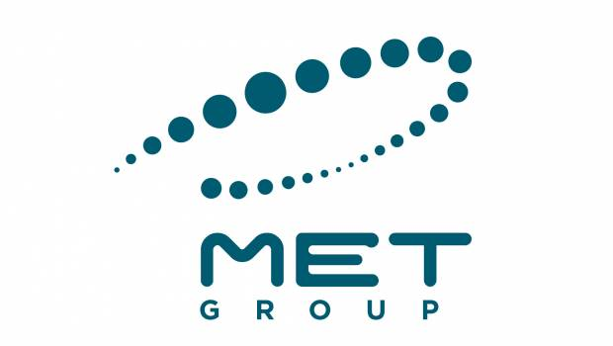

 | Orange; Télécommunications | 131 Av. Félix Faure, 69003 Lyon | https://www.orange.fr/portail | Alternance chargé d'affaire F/H | https://www.hello-handicap.fr/offre-emploi/alternance-charge-daffaire-fh-337454 |  |  | STAND BY HELLO WORK

 | Orange; Télécommunications | 131 Av. Félix Faure, 69003 Lyon | https://www.orange.fr/portail | Alternance cybersécurité F/H | https://www.hello-handicap.fr/offre-emploi/alternance-cybersecurite-fh-337458 |  |  | STAND BY HELLO WORK

 | Orange; Télécommunications | 131 Av. Félix Faure, 69003 Lyon | https://www.orange.fr/portail | Alternance Data Analyst / Data Scientist F/H | https://www.hello-handicap.fr/offre-emploi/alternance-data-analyst-data-scientist-fh-337456 |  |  | STAND BY HELLO WORK

 | Orange; Télécommunications | 131 Av. Félix Faure, 69003 Lyon | https://www.orange.fr/portail | Alternance administrateur systèmes et réseaux F/H | https://www.hello-handicap.fr/offre-emploi/alternance-administrateur-systemes-et-reseaux-fh-337461 |  |  | STAND BY HELLO WORK

 | RUBIX France; Distribution de fournitures industrielles. | RDC, 61 Av. Tony Garnier, 69007 Lyon | https://fr.rubix.com/fr | Data Analyst en Alternance (H/F) | https://www.hello-handicap.fr/offre-emploi/data-analyst-en-alternance-hf-337269 |  |  | STAND BY HELLO WORK

 | Aldes; Construction; batiments | 20 Bd Irène Joliot Curie, 69200 Vénissieux | https://www.aldes.fr | Apprenti Sécurité informatique H/F | https://fr.indeed.com/viewjob?jk=328869a988a4c346&l=Lyon+%2869%29&tk=1ipv4e1j4gosm800&from=ja&alid=68074547dff5db4030643b20&g1tAS=true&xpse=SoBK67I3yAW9_pxCLx0LbzkdCdPP&xfps=988f26cf-9bab-4caf-8c38-3e8048c79bb5&utm_campaign=job_alerts&utm_medium=email&utm_source=jobseeker_emails&rgtk=1ipv4e1j4gosm800&xkcb=SoB067M3z_A3iDxyWR0ObzkdCdPP | Lettre personnalisé |  | le 1/05/2025 |  |  15/05/2025

 | Aldes; Construction; batiments | 20 Bd Irène Joliot Curie, 69200 Vénissieux | https://www.aldes.fr | Apprenti(e) chargé(e) de projets digitaux (H/F) | https://emploi.aldes.com/jobs/ressources-humaines-fr/3719-apprentie-chargee-de-projets-digitaux-h-f-fr/ | Lettre personnalisé |  | le 1/05/2025 |  | 15/05/2025

 | cnaf | 11 Rue Bonnet, 69100 Villeurbanne | https://www.cnaf.notaires.fr | Chargé(e) d'études et de statistiques / Data scientist F/H en apprentissage | https://fr.indeed.com/viewjob?jk=12303b02b8f6bd50&l=Lyon+%2869%29&tk=1ipv4e1j4gosm800&from=ja&alid=68074547dff5db4030643b20&g1tAS=true&xpse=SoCT67I3yAW66sRugB0LbzkdCdPP&xfps=e9b12c2e-63bd-4a74-bee6-b0649fbf135d&utm_campaign=job_alerts&utm_medium=email&utm_source=jobseeker_emails&rgtk=1ipv4e1j4gosm800&xkcb=SoB067M3z_A3iCRyWR0JbzkdCdPP | Lettre personnalisé |  | le 30/04/2025 |  | 15/05/2025 |  | 

30 min Bus C7 vers Place Docteurs Mérieux | Groupe AVEM; solutions de paiement, l’informatique et les services d’accompagnement technique pour les réseaux bancaires et commerçants. | Bâtiment Quatuor, 8 Av. Tony Garnier, 69007 Lyon | https://www.avem-groupe.com | Alternance- Cybersécurité f/h | https://emploi.handicap.fr/job-alternance-cybersecurite-f-h-11703131 | Lettre personnalisé |  | le 30/04/2025 |  | 15/05/2025

30 min Bus C7 vers Place Docteurs Mérieux | Groupe AVEM; solutions de paiement, l’informatique et les services d’accompagnement technique pour les réseaux bancaires et commerçants. | Bâtiment Quatuor, 8 Av. Tony Garnier, 69007 Lyon | https://www.avem-groupe.com | Alternance - Expert Support F/H | https://emploi.handicap.fr/job-alternance-expert-support-f-h-11655405 | Lettre personnalisé |  | le 30/04/2025 |  | 15/05/2025

30 min Bus C7 vers Place Docteurs Mérieux
 |  |  |  | Alternance - Administrateur H/F
 | Umake; consultant informatique | 5 Pl. Jules Ferry, 69006 Lyon | https://umake.fr | Candidature spontanée | https://umake.fr/rejoins-nous/ | Web |  | le 30/04/2025 |  | 15/05/2025 |  | 

 | Opteven; compagnie d'assurance | 10 Rue Olympe de Gouges, 69100 Villeurbanne | https://fr.opteven.com | Candidature spontanée | https://jobs.opteven.com/offres-demploi/candidature-spontanee/#page-cv---upload---vacancy---1 | Web |  | le 30/04/2025 |  | 15/05/2025 |  | 

 | Energie d'ici; fournisseur d'électricité | 43 Rue Sébastien Gryphe, 69007 Lyon | http://www.energiedici.fr/ | Candidature spontanée | https://www.energiedici.fr/rejoignez-nous.html | Web |  | le 1/05/2025 |  | 15/05/2025 | 

 | Alten docksite; consultant en ingénierie | 51 Rue des Docks, 69009 Lyon | https://www.alten.fr/ | Candidature spontanée | https://jobs.smartrecruiters.com/oneclick-ui/company/ALTEN/publication/efca475c-8e35-48be-b8e9-66dc0898c027?dcr_ci=ALTEN&sid=e861aa87-2a49-41a6-88ad-e74ad0b7fe82 | Web | 437442200 | le 1/05/2025 |  | 15/05/2025

 | Viseo; ESN - Transformation digitale, ERP, CRM | 12 Av. Antoine Dutrievoz, 69100 Villeurbanne | https://www.viseo.com/fr/emea | Candidature spontanée | https://www.viseo.com/fr/candidature/ | Web | 472337830 | le 1/05/2025 |  | 15/05/2025

 | SQLI; Consultant informatique, ESN – Transformation digitale, e-commerce | 1 Pl. Giovanni da Verrazzano, 69009 Lyon | https://www.sqli.com/fr-fr/agences/lyon | Candidature spontanée | https://www.sqli.com/fr-fr/candidature-spontanee | Web | 472405353 | le 02/05/2025 |  | 16/05/2025 |  | 

 | Worldline; peinement, logiciel. | 53 Av. Paul Kruger, 69100 Villeurbanne | https://worldline.com/fr-fr/home | Alternant Full Stack Développeur (F/H | https://www.linkedin.com/jobs/view/4197857687/?trackingId=u271X%2F3dQVyGk7435WTzSQ%3D%3D&refId=K%2BPafEF9SWi2rceJIrmSKw%3D%3D&midToken=AQE0oUyvGo7CFw&midSig=05brrtYnMv2bM1&trk=eml-jobs_jymbii_digest-job_card-0-jobcard_body&trkEmail=eml-jobs_jymbii_digest-job_card-0-jobcard_body-null-flzgmc~ma3pihou~80-null-null&eid=flzgmc-ma3pihou-80&otpToken=MWIwMTFkZTkxMzI3YzljM2IyMjQwNGVkNDIxOGU3YjQ4Y2M2ZDA0NDliYWU4YjYxNzljNTA3Njc0ZDUzNWFmN2ZmZDVkZmUzMTNkNGJiZDU1NWJlZDAxMzU2N2I2ZWFjZmQ2MTMyMDk3MGQ1ZWM3ZWNjZTBhZSwxLDE%3D | Lettre personnalisé | talentacquisition@worldline.com | le 02/05/2025 |  | 16/05/2025

 | Worldline; peinement, logiciel. | 53 Av. Paul Kruger, 69100 Villeurbanne | https://worldline.com/fr-fr/home | Alternance – Modélisation 3D (F/H) | https://jobs.worldline.com/default/job/Alternance-Modélisation-3D-expert-%28FH%29/299310-en_US | Lettre personnalisé | talentacquisition@worldline.com | le 02/05/2025 |  | 16/05/2025

 | Worldline; peinement, logiciel. | 53 Av. Paul Kruger, 69100 Villeurbanne | https://worldline.com/fr-fr/home | Candidature spontanée |  | Web | talentacquisition@worldline.com https://www.linkedin.com/in/alicia-abdz-lssn/ | le 02/05/2025 |  | 16/05/2025

 | Aldes; Construction; batiments | 20 Bd Irène Joliot Curie, 69200 Vénissieux | https://www.aldes.fr | Candidature spontanée | https://emploi.aldes.com/deposer-une-candidature-spontanee/ | Lettre personnalisé |  | le 1/05/2025 |  | 15/05/2025

 | Everblix | 23 Rue Desaix, 69003 Lyon | http://www.everblix.fr/ | Candidature spontanée | https://www.everblix.fr/nous-rejoindre | Lettre personnalisé |  | le 02/05/2025 |  | 16/05/2025

 | Bimedoc (solutions numériques pour les professionnels de santé) | 57 Bd Marius Vivier Merle, 69003 Lyon | http://www.bimedoc.com/ | Candidature spontanée | https://www.bimedoc.com/contacter-bimedoc/ | lettre perso

 | akuiteo | 222 Cr Lafayette, 69003 Lyon | http://www.akuiteo.com/ | Candidature spontanée | https://www.welcometothejungle.com/fr/companies/akuiteo/jobs/candidatures-spontanees | Web |  | le 02/05/2025 |  | 16/05/2025

 | Adeliom – Lyon Design + dev web + UX, aiment les profils créatifs-techniques. | 93 Rue de la Villette Part Dieu Plaza, 69003 Lyon | https://adeliom.com/ | Candidature spontanée | https://adeliom.com/rejoindre-lequipe/ | Web |  | le 03/05/2025 |  | 17/05/2025
 | → Design + dev web + UX, aiment les profils créatifs-techniques.
 | Acti; projets e-comerce site vitrine, dev sur mesure | 289 Rue Garibaldi, 69007 Lyon | http://www.acti.fr/ | Candidature spontanée | HELLO-ACTI@ACTI.FR | Web | HELLO-ACTI@ACTI.FR | le 03/05/2025 |  | 17/05/2025 |  | 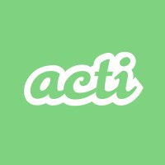

 | Digital Cover ; Web, Tech | 4 bis Rue Jarente, 69002 Lyon | https://digital-cover.fr/ | Candidature spontanée | https://digital-cover.fr/carriere/ | Web | 472321197 | le 03/05/2025 |  | 17/05/2025 |  | 

 | SNCF; Réseau de transport |  | https://www.sncf-connect.com/billet-train?wiz_medium=SEA&wiz_source=google&wiz_campaign=fr_fr_g_mk_conv_tr-multiproduit_br_brandpure_sncf&wiz_content=SNCF&wiz_term=p68998514727&gclsrc=aw.ds&&prex=SEA&gad_source=1&gad_campaignid=15976676622&gclid=Cj0KCQjww-HABhCGARIsALLO6XxDsBH12eD35Y3dkAhF5Q19_w4EYqZhLdsvXNXbq180J5jqSRUq_u0aAqd0EALw_wcB | ALTERNANCE - DATA ANALYST | https://fr.indeed.com/viewjob?jk=5d51ddedbb4dfe3b&hl=fr | Lettre personnalisé |  | le 05/05/2025 |  | 20/05/2025 |  | 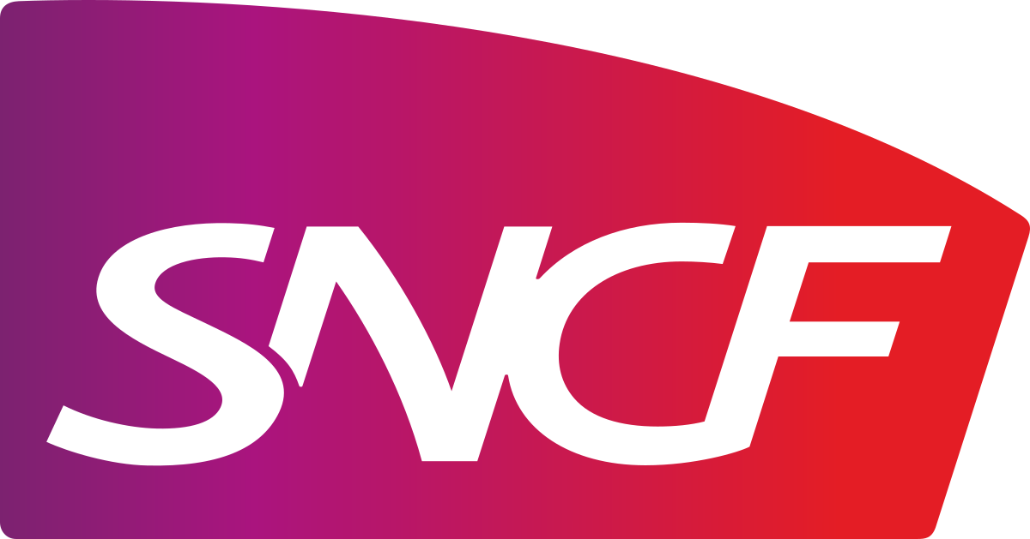

 | Jungle Bike; réparation de vélo |  | https://junglebike.fr | Candidature spontanée | jeanne@junglebike.fr | Web | jeanne@junglebike.fr | le 05/05/2025 |  | 20/05/2025 |  | 

leur whatsap de merde là | Euronews | 56 Quai Rambaud, 69002 Lyon | http://www.euronews.com/ | Apprenti DevOps (F/H/X) | https://fr.indeed.com/viewjob?jk=af01f1cb6ac53291&hl=fr | Lettre personnalisé | 428670000 | le 05/05/2025 |  | 20/05/2025 |  | 

 | CPAM du Rhone | 5bis Pl. Jean Macé, 69007 Lyon | https://www.ameli.fr/rhone | Développeur·euse Applicatif - Alternance | https://fr.indeed.com/viewjob?jk=e244981df772bba9&hl=fr | Lettre personnalisé |  | le 05/05/2025 |  | 20/05/2025 |  | 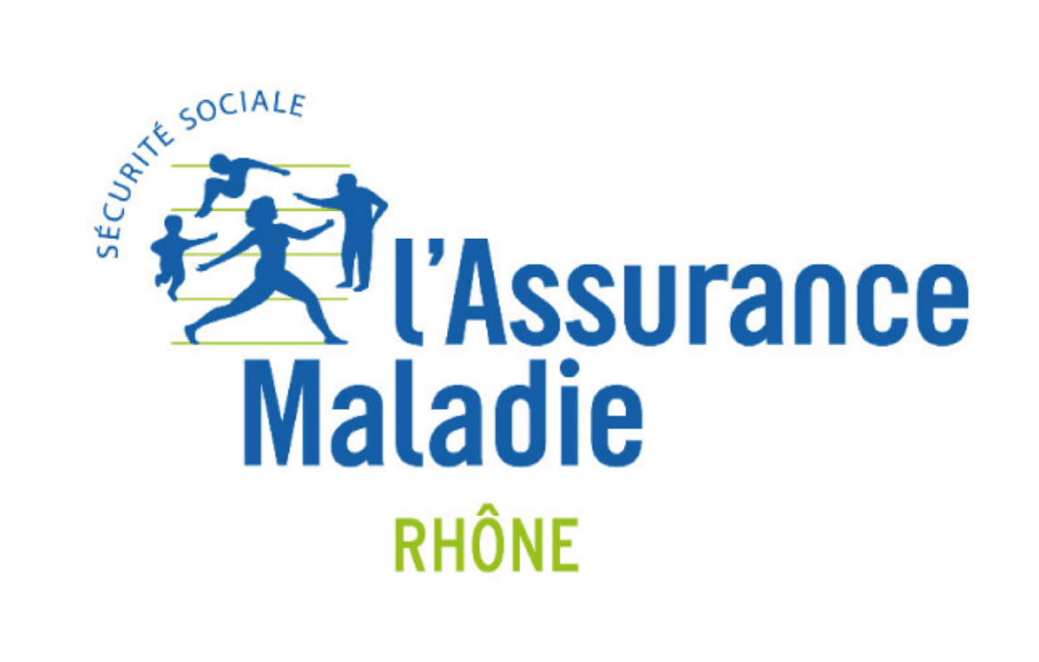

 | ACOEM | 200 Chem. des Ormeaux, 69760 Limonest | https://www.acoem.com/france | développement logiciel dédiées à l’automatisation des tests. | https://fr.indeed.com/viewjob?jk=b600a90e70c59ee8&hl=fr | Lettre personnalisé |  | le 05/05/2025 |  | 20/05/2025

 | MACHIAVEL | 63 Rue André Bollier, 69007 Lyon | https://www.machiavelrecrutement.com/ | Candidature spontanée | contact@machiavelrecrutement.com | Web |  | le 05/05/2025 |  | 20/05/2025 |  | 

 | ACOEM | 200 Chem. des Ormeaux, 69760 Limonest | https://www.acoem.com/france | Candidature spontanée | https://careers.acoem.com/fr/connect/dashboard | Web |  | le 05/05/2025 |  | 20/05/2025

 | Wess Soft; Développement web sur-mesure | 41 Rue Laure Diebold, 69009 Lyon | https://www.wess-soft.com | Candidature spontanée | https://www.wess-soft.com/jobs/#postuler | Web |  | le 06/05/2025 |  | 21/05/2025 |  | 

 | Kinoba; Développement web et UX/UI | 7 Pl. de la Ferrandière, 69003 Lyon | http://kinoba.fr/ | Candidature spontanée | https://kinoba.fr/contact?referer=home | Web |  | le 06/05/2025 |  | 21/05/2025 |  | 

 | Galadrim; Développement web et mobile |  | https://galadrim.fr | Candidature spontanée | contact@galadrim.fr | Web | contact@galadrim.fr | le 06/05/2025 |  | 21/05/2025 |  | 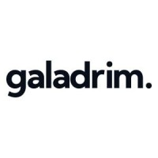

 | ZOL; Développement web et e-commerce | 22 Rue Robert, 69006 Lyon | http://www.zol.fr/ | Candidature spontanée | bonjour@zol.fr | Web | 428295236 | le 06/05/2025 |  | 21/05/2025 |  | 

 | TheCodingMachine; Développement web et cybersécurité | 1 Rue du Président Édouard Herriot, 69001 Lyon | https://thecodingmachine-lyon.fr/ | Candidature spontanée | https://thecodingmachine-lyon.fr/contactez-nous/ | Web | 982286280 | le 06/05/2025 |  | 21/05/2025

 | Arobases; Développement e-commerce sur-mesure | 54 Rue Chevreul, 69007 Lyon | https://www.arobases.fr/ | Candidature spontanée | https://www.arobases.fr/recrutement/ | Lettre personnalisé |  | le 06/05/2025 |  | 21/05/2025

 | Illucom; Communication digitale et web design | 10 Rue des Frères Louis et Emile Bertrand, 69200 Vénissieux | https://www.illucom.com/ | Candidature spontanée | https://www.illucom.com/parlons-projet | Web | 428293270 | le 06/05/2025 |  | 21/05/2025 |  | 

 | AXOPEN; Développement logiciel sur-mesure | 235 Cr Lafayette, 69006 Lyon | https://www.axopen.com/ | Candidature spontanée | https://www.axopen.com/jobs | Web |  | le 06/05/2025 |  | 21/05/2025

 | Mcube; Stratégie digitale et développement web | 24 Ave. Joannès Masset 9ème, 69009 Lyon | https://www.mcube.fr/ | Candidature spontanée | job@mcube.fr | Web | 437646984 | le 06/05/2025 |  | 21/05/2025 |  | 

 | Dymension | 213 Rue de Gerland, 69007 Lyon | http://dymension.fr/ | ALTERNANCE : Développeur Full Stack (H/F) | https://fr.indeed.com/viewjob?jk=8c8aee5157a4911c&q=développeur+full+stack&l=Lyon+2e+%2869%29&tk=1iqk8cjfsh0bk803&from=ja&alid=680b4a3168064b0396169808&g1tAS=true&xpse=SoA467I3yUxQIhgJzT0LbzkdCdPP&xfps=fae5602f-1bd8-46a7-b9c6-dbb1200faabe&utm_campaign=job_alerts&utm_medium=email&utm_source=jobseeker_emails&rgtk=1iqk8cjfsh0bk803&xkcb=SoBz67M3yUY9Yb27U50IbzkdCdPP | Lettre personnalisé |  | le 08/05/2025 |  |  |  | 

 | Rexroth | 91 Bd Irène Joliot Curie, 69200 Vénissieux | https://www.boschrexroth.com/fr/fr/ | Alternance Transformation digitale - Développeur full stack H/F/D | https://fr.indeed.com/viewjob?jk=6c1cbafa9226bbe6&q=développeur+full+stack&l=Lyon+2e+%2869%29&tk=1iqk8cjfsh0bk803&from=ja&alid=680b4a3168064b0396169808&g1tAS=true&xpse=SoDA67I3yUxvDkRCIx0LbzkdCdPP&xfps=16a79316-cfd2-42b5-a075-e3bb414c726e&utm_campaign=job_alerts&utm_medium=email&utm_source=jobseeker_emails&rgtk=1iqk8cjfsh0bk803&xkcb=SoBg67M3yUY9YaW7U50LbzkdCdPP | Lettre personnalisé |  | le 08/05/2025 |  |  |  | 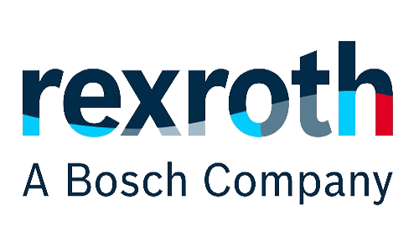

 | Solutech | 10 Rue Joannes Carret, 69009 Lyon | http://www.solutec.fr/ | Candidature Spontanée | https://career.solutec.fr/apply | DATA |  | le 08/05/2025 |  |  |  | 

 | Volvo groupe; ; Industriel, vehicule |  | https://www.volvogroup.com/en/ | Alternance Bac +4/5 - Software Engineer Node JS / Angular - H/F | https://jobs.volvogroup.com/job/Lyon-Alternance-Bac-%2B45-Software-Engineer-Node-JS-Angular-HF-69802/1158264055/?from=email&refid=27066176955&utm_source=J2WEmail&source=2&eid=65755-202540060840-31325236555&locale=fr_FR | Data |  | le 08/05/2025

 | Volvo groupe; ; Industriel, vehicule |  | https://www.volvogroup.com/en/ | Alternance Bac +3 - Gestion des processus logiciels et services informatiques - H/F | https://jobs.volvogroup.com/job/Lyon-Alternance-Bac-%2B3-Gestion-des-processus-logiciels-et-services-informatiques-HF-69802/1157293155/?from=email&refid=27066176955&utm_source=J2WEmail&source=2&eid=65755-202540060840-31325236555&locale=fr_FR | Lettre personnalisé |  | le 08/05/2025

 | Région Auvergne Rhone Alpes |  |  | CHARGE DE PROJET INFORMATIQUE - Direction des systèmes d'information F/H | https://maregionrecrute.auvergnerhonealpes.fr/offre-de-emploi/emploi--charge-de-projet-informatique-direction-des-systemes-d-information-f-h_5219.aspx | Lettre personnalisé |  | le 08/05/2025 |  |  |  | 

 | Région Auvergne Rhone Alpes |  |  | CHARGE DE PROJET JUNIOR - CYBERSECURITE /Campus du Numérique | https://maregionrecrute.auvergnerhonealpes.fr/offre-de-emploi/emploi--charge-de-projet-junior-cybersecurite-campus-du-numerique-_5052.aspx | Lettre personnalisé |  | le 09/05/2025

 | Région Auvergne Rhone Alpes |  |  | CHARGE DE PROJET INFORMATIQUE / Direction systèmes d'information F/H | https://maregionrecrute.auvergnerhonealpes.fr/offre-de-emploi/emploi--charge-de-projet-informatique-direction-systemes-d-information-f-h_5177.aspx | Lettre personnalisé |  | le 08/05/2025

 | Kuehne+Nagel |  | https://fr.kuehne-nagel.com/fr/ | Assistant IT - Alternance H/F | https://www.hellowork.com/fr-fr/emplois/64997291.html?utm_source=pushOffres&utm_medium=email&utm_campaign=pushOffres&utm_content=liste1CTA&utm_term=64997291 | Lettre personnalisé | 437434950 | le 09/05/2025 |  |  |  | 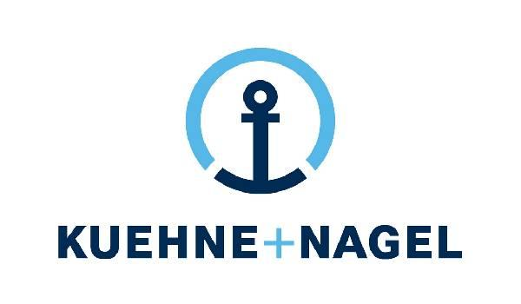

30 min Bus C7 vers Place Docteurs Mérieux | Groupe AVEM; solutions de paiement, l’informatique et les services d’accompagnement technique pour les réseaux bancaires et commerçants. | Bâtiment Quatuor, 8 Av. Tony Garnier, 69007 Lyon | https://www.avem-groupe.com | Coordinateur Système management de la qualité H/F | https://emploi.handicap.fr/job-coordinateur-systeme-management-de-la-qualite-h-f-11619509 | Lettre personnalisé |  | le 09/05/2025

30 min Bus C7 vers Place Docteurs Mérieux | Groupe AVEM; solutions de paiement, l’informatique et les services d’accompagnement technique pour les réseaux bancaires et commerçants. | Bâtiment Quatuor, 8 Av. Tony Garnier, 69007 Lyon | https://www.avem-groupe.com | Alternance - Administrateur H/F | https://emploi.handicap.fr/job-alternance-administrateur-h-f-11642609 | Lettre personnalisé |  | le 09/05/2025

 | Thales; Industrie Technologique | Thales Services Numériques, 44 quai charles de gaulle 69006 Lyon | https://www.thalesgroup.com/fr/global/groupe#:~:text=Thales%20est%20un%20leader%20mondial,000%20collaborateurs%20dans%20le%20monde. | ALTERNANCE - Assistant de site - F/H | https://www.welcometothejungle.com/fr/companies/thales/jobs/alternance-assistant-de-site-f-h_lyon?q=218a12ae3810b3610be5154a7a1b52d6&o=fcadf2f8-a743-4aeb-92ac-8ccae2ea87c3 | Lettre personnalisé |  | le 09/05/2025

 | EDF; fournisseur d'electricité |  | https://particulier.edf.fr/fr/accueil/autres-pages/edf.html?at_platform=google&at_medium=sl&at_campaign=Marque_MP_NUL_2024_Classique_NUL&at_creation=127138178292&at_term=edf&at_extension=&at_loc=9056016&at_device=c&gclsrc=aw.ds&gad_source=1&gclid=Cj0KCQjw_JzABhC2ARIsAPe3ynpvknHvkK0Tit45fUx975p0m3wywj3l5Gs4DUKTXuPk1RCTBxJM68waAphkEALw_wcB | ALTERNANCE - Appuie/Appui au Pilotage de Projet Industriel F/H | https://emploi.handicap.fr/job-alternance-appuie-appui-au-pilotage-de-projet-industriel-f-h-11851733 | Lettre personnalisé |  | le 09/05/2025

 | Lustucru premium groupe; Allimentaire | 37bis Rue Saint-Romain, 69008 Lyon | https://www.lustucrupremiumgroupe.fr | Alternance - Ingénieur Systèmes et Réseaux H/F | https://www.hellowork.com/fr-fr/emplois/64921685.html?utm_campaign=pole_emploi&utm_content=fluxpoleemploi&utm_medium=metamoteurs-free&utm_source=pole_emploi&utm_term=64921685 | Lettre personnalisé |  | le 09/05/2025 |  |  |  | 

 | Engie; fournisseur d'électricité | 6 Rue Alexander Fleming, 69007 Lyon | https://particuliers.engie.fr/?utm_source=SEA_Google&utm_medium=cpc&utm_campaign=SEA_GG_Marque_ENGIE_Seul_Exact_Perf_Prospecting&utm_term=engie&utm_device=c&utm_match=e&utm_network=g&wiz_source=SEA_Google&wiz_medium=cpc&wiz_campaign=SEA_GG_Marque_ENGIE_Seul_Exact_Perf_Prospecting&wiz_term=engie&gad_source=1&gad_campaignid=266296860&gclid=CjwKCAjwiezABhBZEiwAEbTPGDBdEYyLfIxX-fK6h-DJYHYBMSudXuERlYSbOBAgpBa0I-U4ZBuQDhoCeJIQAvD_BwE | candidature spontanée | https://jobs.engie.com/lp/Data%20Capture%20Economist/e166a269a52500d0/?locale=en_US | WEB |  | le 08/05/2025

 | CS Group | 210 Av. Jean Jaurès, 69007 Lyon | https://www.csgroup.eu/ | Alternance Développeur·se d'Applicatifs Scientifiques Nucléaire - Industrie - Lyon H/F | https://www.hellowork.com/fr-fr/emplois/65306473.html?utm_source=pushOffres&utm_medium=email&utm_campaign=pushOffres&utm_content=liste1title&utm_term=65306473 | Lettre personnalisé |  | le 12/05/2025 |  |  |  | 

 | Amiltone ; Assistance et services informatiques | 76 Bd du 11 Novembre 1918, 69100 Villeurbanne | https://www.amiltone.com/ | candidature spontanée | https://www.hellowork.com/fr-fr/entreprises/amiltone-84760.html?p=1#offres-emploi | Web |  | le 12/05/2025

 | GFF; Fournisseur d'équipement industriel | 112 Av. Franklin Roosevelt, 69120 Vaulx-en-Velin | http://www.lagff.com/ | Developpeur Applicatif Apprentissage H/F | https://www.hellowork.com/fr-fr/emplois/65117632.html?utm_source=jobalert&utm_medium=email&utm_campaign=jobalert_connexes&utm_content=liste2title&utm_term=65117632 | Lettre personnalisé |  | le 12/05/2025 |  |  |  | 

 | OID Consultant ; Transition environnementale industrie | 6C Cr Bayard, 69002 Lyon | http://www.oid-consultants.com/ | Développeur Informatique en Alternance H/F | https://www.hellowork.com/fr-fr/emplois/64780752.html?utm_source=jobalert&utm_medium=email&utm_campaign=jobalert_connexes&utm_content=liste2title&utm_term=64780752 | Lettre personnalisé |  | le 12/05/2025 |  |  |  | 

 | Altsom; Sociétée de transport | 12 Rue Alfred de Musset, 69100 Villeurbanne | http://www.alstom.com/fr/ | Alternance - Développeur en Intégration Continue pour les Réseaux Embarqués H/F | https://www.hellowork.com/fr-fr/emplois/63829979.html?utm_source=jobalert&utm_medium=email&utm_campaign=jobalert_connexes&utm_content=liste2title&utm_term=63829979 | Lettre personnalisé |  | le 13/05/2025

 | Codeo Group | 692 Rue des Mercières, 69140 Rillieux-la-Pape | https://codeo.com/ | candidature spontanée | https://www.codeogroup.com/contact/ | Web |  | le 12/05/2025

 | Vinci energis | 109 Rue Marius Berliet, 69008 Lyon | https://www.vinci-energies.com | Administrateur IT H/F | https://www.hellowork.com/fr-fr/emplois/63761582.html | Lettre personnalisé |  | le 13/05/2025

 | Hoortrade; E commerce | 83-85 Bd du Parc d'Artillerie 1er étage, 69007 Lyon |  |  | https://fr.indeed.com/cmp/Hoortrade/jobs

 | E-DCO |  |  | Graphiste en Alternance H/F | https://fr.indeed.com/viewjob?jk=7237b8bc2592cb29&q=graphiste&l=Lyon+7e+%2869%29&tk=1iqvgjjuugcbb800&from=ja&alid=680b4981bc24215a0308c692&g1tAS=true&xpse=SoD-67I3yfp8sWRq9p0LbzkdCdPP&xfps=8471f09b-f328-407c-9dc7-3ab489d04012&utm_campaign=job_alerts&utm_medium=email&utm_source=jobseeker_emails&rgtk=1iqvgjjuugcbb800&xkcb=SoAF67M3yfpBacbJEh0IbzkdCdPP | web |  | le 13/05/2025

 | Celad | 40 Rue Laure Diebold, 69009 Lyon | https://www.celad.com/ | Candidature spontanée | https://www.celad.com/rejoignez-nous/candidature-spontanee/ | WEB |  | le 12/05/2025 |  |  |  | 

 | Effektiv | 9 Rue du Garet, 69001 Lyon | https://www.effektiv.fr/ | Candidature spontanée | https://effektiv.fr/nous-contacter/candidat/ | WEB |  | le 12/05/2025 |  |  |  | 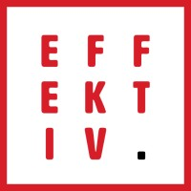

 | Axe Informatique; ESN & services IT. | 71 Rue Jean Zay, 69800 Saint-Priest | http://www.axeinfo.fr/ | Candidature spontanée | https://www.axeinfo.fr/rejoignez-nous/postuler/ | WEB |  | le 13/05/2025 |  |  |  | 

 | Infotel; Conseil & maîtrise d’œuvre IT. | 28 avenue René Cassin Bâtiment Heron Building, 69009 Lyon | http://www.infotel.com/ | Candidature spontanée | https://infotel.com/candidature/ |  |  | le 13/05/2025

 | Web^ID (Groupe Agile Invest); Agence digitale. | 5 Imp. Morel, 69003 Lyon | http://www.web-id.fr/ | Candidature spontanée | https://web-id.welcomekit.co/jobs/candidatures-spontanees |  |  | le 13/05/2025 |  |  |  | 

 | Davidson; Conseil & transformation digitale. | 1 Rue Lalande, 69006 Lyon | https://www.davidson.fr/ | Candidature spontanée | https://www.davidson.fr/candidature-spontanee | Web |  | le 13/05/2025

 | Extia; Conseil & IT | 14 Rue des Balançoires, 69007 Lyon | https://www.extia-group.com/ | Candidature spontanée | https://www.extia-group.com/join-us | Web |  | le 13/05/2025 |  |  |  | 

loin... | IBM; Conseil & cloud | 21 Chem. de la Sauvegarde, 69130 Écully | https://www.ibm.com/fr-fr | Candidature spontanée | https://ibmglobal.avature.net/en_US/globalform?source=WEB_Leadrouting | DATA |  | le 13/05/2025 |  |  |  | 

 | Altsom; Sociétée de transport | 12 Rue Alfred de Musset, 69100 Villeurbanne | http://www.alstom.com/fr/ | Alternance F/H - Ingénieur.e Systèmes Numériques Industriels | https://jobsearch.alstom.com/job/Villeurbanne-Alternance-FH-Ingénieur_e-Systèmes-Numériques-Industriels/1187340301/ | Lettre personnalisé |  | le 15/05/2025

 | BPCE Infogérance et Technologies : Infogérance, cloud, cybersécurité bancaire | 77 Bd de Stalingrad, 69100 Villeurbanne | https://www.groupebpce.com | ALTERNANCE - Développeur Front-End Angular (F/H) - LYON | https://recrutement.bpce.fr/job/alternance-developpeur-front-end-angular-f-h-lyon | Lettre personnalisé |  | le 15/05/2025

 | BPCE Infogérance et Technologies : Infogérance, cloud, cybersécurité bancaire | 77 Bd de Stalingrad, 69100 Villeurbanne | https://www.groupebpce.com | Alternance - Chargé de Communication Digitale & IA - Lyon (F/H) | https://recrutement.bpce.fr/job/alternance-charge-de-communication-digitale-ia-lyon-f-h | Lettre personnalisé |  | le 15/05/2025

 | BPCE Infogérance et Technologies : Infogérance, cloud, cybersécurité bancaire | 77 Bd de Stalingrad, 69100 Villeurbanne | https://www.groupebpce.com | Alternance - Chef.fe de projet IT - Lyon | https://recrutement.bpce.fr/job/alternance-chef-fe-de-projet-it-lyon | Data |  | le 15/05/2025

 | BPCE Infogérance et Technologies : Infogérance, cloud, cybersécurité bancaire | 77 Bd de Stalingrad, 69100 Villeurbanne | https://www.groupebpce.com | Alternance - Ingénieur.e informatique M365 - Lyon | https://recrutement.bpce.fr/job/alternance-ingenieur-e-informatique-m365-lyon | Web |  | le 15/05/2025

 | Indy : Édition de logiciels applicatifs. | 94 Rue Robert, 69006 Lyon | https://www.indy.fr/ | Candidature spontanée | https://jobs.indy.fr/fr/connect/dashboard | Lettre personnalisé |  | le 13/05/2025 |  |  |  | 

 | Abraxio, la plateforme de référence des DSI | 90 Av. Félix Faure, 69003 Lyon | https://abraxio.com/ | Candidature spontanée | https://www.welcometothejungle.com/fr/companies/abraxio/jobs | web | jobs@abraxio.com | le 14/05/2025 |  | 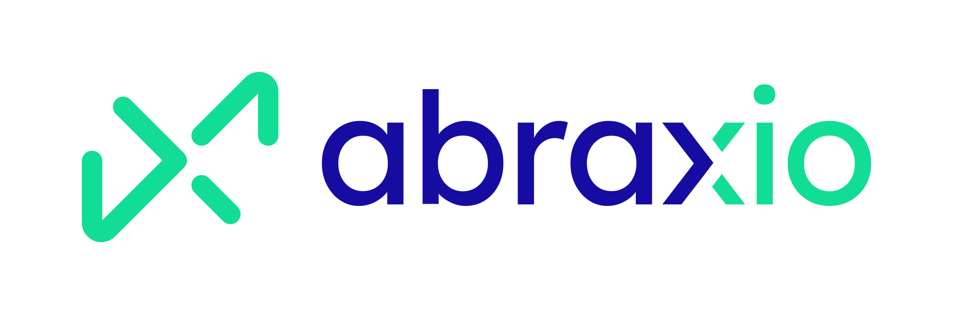

 | Talan : Conseil en transformation digitale. | 70 Rue Robert, 69006 Lyon | https://www.talan.com/france/fr |  |  |  |  | le 16/05/2025

 | Volvo groupe; ; Industriel, vehicule |  | https://www.volvogroup.com/en/ | Alternance BAC+4/5 Ingénieur Logiciels H/F | https://jobs.volvogroup.com/job/Venissieux-Alternance-BAC%2B45-Ingénieur-Logiciels-HF-69200/1155124055/?from=email&refid=27066176955&utm_source=J2WEmail&source=2&eid=65755-202545130845-31325236555&locale=en_US | Lettre personnalisé |  | le 14/05/2025

 | Volvo groupe; ; Industriel, vehicule |  | https://www.volvogroup.com/en/ | Alternance BAC+4/5 UX designer H/F | https://jobs.volvogroup.com/job/Venissieux-Alternance-BAC%2B45-UX-designer-HF-69200/1155127955/?from=email&refid=27066176955&utm_source=J2WEmail&source=2&eid=65755-202545130845-31325236555&locale=en_US | Lettre personnalisé |  | le 14/05/2025

 | Volvo groupe; ; Industriel, vehicule |  | https://www.volvogroup.com/en/ | Alternance BAC+4/5 Chef de Projets IT H/F | https://jobs.volvogroup.com/job/Venissieux-Alternance-BAC%2B45-Chef-de-Projets-IT-HF-69200/1155127355/?from=email&refid=27066176955&utm_source=J2WEmail&source=2&eid=65755-202545130845-31325236555&locale=en_US | Lettre personnalisé |  | le 14/05/2025

 | Volvo groupe; ; Industriel, vehicule |  | https://www.volvogroup.com/en/ | Alternance BAC+4/5 Ingénieur Logiciels H/F | https://jobs.volvogroup.com/job/Venissieux-Alternance-BAC%2B45-Ingénieur-Logiciels-HF-69200/1155124055/?from=email&refid=27066176955&utm_source=J2WEmail&source=2&eid=65755-202545130845-31325236555&locale=en_US | Lettre personnalisé |  | le 14/05/2025

 | Volvo groupe; ; Industriel, vehicule |  | https://www.volvogroup.com/en/ | Alternance BAC+4/5 Chef de Projets IT H/F | https://jobs.volvogroup.com/job/Venissieux-Alternance-BAC%2B45-Chef-de-Projets-IT-HF-69200/1155127655/?from=email&refid=27066176955&utm_source=J2WEmail&source=2&eid=65755-202545130845-31325236555&locale=en_US | Lettre personnalisé |  | le 14/05/2025

 | Relyens; Assurances | 18 Rue Edouard Rochet, 69008 Lyon | http://www.relyens.eu/fr | ALTERNANT DEVOPS / OPERATIONS IT H/F | https://fr.indeed.com/viewjob?from=app-tracker-saved-appcard&hl=fr&jk=23b0ef267ca64f1d&tk=1ir4i898umh5i800 | Web |  | le 14/05/2025

 | Uperio France ; location de grue | 19 Quai Perrache, 69002 Lyon | https://www.uperio-group.com/fr_fr/ | ALTERNANCE - Data Analyst Junior F/H | https://fr.indeed.com/viewjob?from=app-tracker-saved-appcard&hl=fr&jk=9c492eda45d24e94&tk=1ir4i898umh5i800 | DATA | recrutement.france@uperio-group.com | le 14/05/2025 |  |  |  | 

 | NaTran; Energie Gaz | 10 Rue Pierre Semard, 69007 Lyon | https://www.natrangroupe.com/ | ALTERNANCE - ASSISTANT DATA ANALYST ENERGIE - F/H | https://fr.indeed.com/viewjob?from=app-tracker-saved-appcard&hl=fr&jk=d23f3ebc3498b408&tk=1ir4i898umh5i800 | Lettre personnalisé |  | le 16/05/2025 |  | 

 | Uperio France ; location de grue | 19 Quai Perrache, 69002 Lyon | https://www.uperio-group.com/fr_fr/ | candidature spontanée | recrutement.france@uperio-group.com | Web |  | le 14/05/2025

 | N2JSoft | 233 Chem. des Grandes Terres, 01250 Montagnat | https://www.n2f.com/fr/note-de-frais/ | Développeur Inf (Logiciel mobile) | Epitech | Candidature en entretien |  | le 15/05/2025 |  |  |  | 

 | VICAT; Cimentier | Rue du Canal, 69120 Vaulx-en-Velin | https://www.vicat.fr | Data Engineer | Epitech | Candidature en entretien |  | le 15/05/2025 |  |  |  | 

 | VICAT; Cimentier | Rue du Canal, 69120 Vaulx-en-Velin | https://www.vicat.fr | Multi candidature | Epitech | Candidature en entretien |  | le 15/05/2025

 | VICA SAT; Cimentier | Rue du Canal, 69120 Vaulx-en-Velin | https://www.vicat.fr | Ingenieur data integration | Epitech | Candidature en entretien |  | le 15/05/2025

 | OID Consultant ; Transition environnementale industrie | 6C Cr Bayard, 69002 Lyon | http://www.oid-consultants.com/ | Développeur (application, script, collect de donnée, traitement, ) | Epitech | Candidature en entretien |  | le 15/05/2025

 | IA Lab; Transition DATA avec IA |  | https://ia-lab.fr | DATA? la feuille de présentation est fausse | Epitech | Candidature en entretien |  | le 15/05/2025 |  |  |  | 

 | Groupe Iliad |  | https://www.iliad.fr/fr | Candidature spontanée | https://www.iliad.fr/fr/contact | web |  | le 16/05/2025 |  |  |  | 

 | Lustucru premium groupe; Allimentaire | 37bis Rue Saint-Romain, 69008 Lyon | https://www.lustucrupremiumgroupe.fr | Candidature spontanée | https://f.candidatus.com/form,lustucrufrais,,,,1 | web |  | le 16/05/2025

 | Man power; conseil en ressources humaines. |  | https://www.manpower.fr |  |  | web |  |  |  |  |  | 

 | IMPLEX | 39 Chem. du Moulin Carron, 69570 Dardilly | http://www.implex.fr/ | Développeur Full Stack H/F | https://www.hellowork.com/fr-fr/emplois/65617726.html?utm_source=pushOffres&utm_medium=email&utm_campaign=pushOffres&utm_content=liste1title&utm_term=65617726 | Lettre personnalisé |  | le 19/05/2025 |  |  |  | 

 | IMPLEX | 39 Chem. du Moulin Carron, 69570 Dardilly | http://www.implex.fr/ | Candidature spontanée | https://www.implex.fr/contact_logiciels_metrologie_etalonnages_moyens_mesure.php | web |  | le 19/05/2025

 | Ciril GROUP ; Editeur de logiciels et Hébergeur Cloud | 49 Av. Albert Einstein, 69100 Villeurbanne | https://www.cirilgroup.com/ | Développeur 3D en alternance - F/H | https://fr.indeed.com/viewjob?jk=fc10add6f9954455&q=développeur+full+stack&l=Lyon+2e+%2869%29&tk=1irdbmsf4h0bk800&from=ja&alid=680b4a3168064b0396169808&g1tAS=true&xpse=SoCx67I3yuhd-bR2Ch0LbzkdCdPP&xfps=da95f5f4-134e-48fa-bfb8-3ee80a7461db&utm_campaign=job_alerts&utm_medium=email&utm_source=jobseeker_emails&rgtk=1irdbmsf4h0bk800&xkcb=SoAI67M3ytfUdEAD1j0LbzkdCdPP | Lettre personnalisé |  | le 19/05/2025 |  |  | 

 | Ciril GROUP ; Editeur de logiciels et Hébergeur Cloud | 49 Av. Albert Einstein, 69100 Villeurbanne | https://www.cirilgroup.com/ | Candidature spontanée | https://cirilgroup.com/contact/ | web |  | le 19/05/2025

 | Groupama Auvergne Rhone Alpes |  | https://www.groupama.fr | Data Scientist en ALTERNANCE H/F | https://fr.indeed.com/viewjob?jk=f25fa247625618b2&q=analyste&l=Lyon+2e+%2869%29&tk=1ircr0g1sga5s800&from=ja&alid=6824642cdbef9e1d64b2626c&g1tAS=true&xpse=SoBc67I3yuhZ7Cx2CB0LbzkdCdPP&xfps=8c46cc28-bfed-4a86-bcb1-e93a350bad46&utm_campaign=job_alerts&utm_medium=email&utm_source=jobseeker_emails&rgtk=1ircr0g1sga5s800&xkcb=SoDR67M3ys-NtG6MHZ0BbzkdCdPP | Lettre personnalisé |  | le 19/05/2025 |  |  |  | 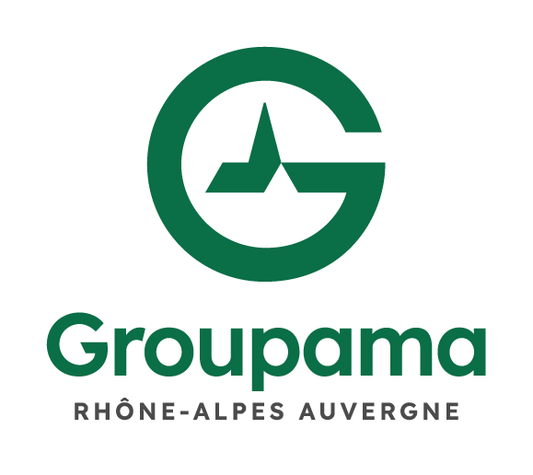

 | Groupama Auvergne Rhone Alpes |  | https://www.groupama.fr | Data Scientist en ALTERNANCE H/F | https://www.groupama-gan-recrute.com/details-offre/?jobid=60106 | Lettre personnalisé |  | le 19/05/2025

 | Groupama Auvergne Rhone Alpes |  | https://www.groupama.fr | Apprenti Développeur Devops H/F | https://www.groupama-gan-recrute.com/details-offre/?jobid=60068 | Lettre personnalisé |  | le 20/05/2025

 | Groupama Auvergne Rhone Alpes |  | https://www.groupama.fr | Apprenti Ingénieur Tests de Performance - DevOps H/F | https://www.groupama-gan-recrute.com/details-offre/?jobid=60070 | Lettre personnalisé |  | le 20/05/2025

 | Groupama Auvergne Rhone Alpes |  | https://www.groupama.fr | Apprenti Développeur H/F | https://www.groupama-gan-recrute.com/details-offre/?jobid=60069 | Lettre personnalisé |  | le 20/05/2025

 | Groupama Auvergne Rhone Alpes |  | https://www.groupama.fr | Alternance - Continuité d'activité et Sécurité Informatique H/F | https://www.groupama-gan-recrute.com/details-offre/?jobid=59702 | Lettre personnalisé |  | le 20/05/2025

 | Xefi informatique; Assistance , réparation | 12 Quai Jules Courmont, 69002 Lyon 108 Rue Vendôme, 69006 Lyon | https://www.xefi.com | Développeur Produits & Solutions Digitales H/F | https://www.hellowork.com/fr-fr/emplois/65617707.html | Lettre personnalisé |  | le 20/05/2025

 | Xefi informatique; Assistance , réparation | 12 Quai Jules Courmont, 69002 Lyon | https://www.xefi.com | Candidature spontanée | https://carriere.xefi.fr/le-groupe-xefi/votre-candidature-spontanee-2 | web |  | le 20/05/2025

 | Groupe Apicil; Mutuelle, epargne, service finance | Tour To-Lyon | (pas d'accueil au public, 51 Bd Marius Vivier Merle, 69003 Lyon | https://www.groupe-apicil.com/ | Alternance - Consultant Méthodes Si H/F | https://www.hellowork.com/fr-fr/emplois/64445032.html | Lettre personnalisé |  | le 20/05/2025

 | Groupe Apicil; Mutuelle, epargne, service finance | Tour To-Lyon | (pas d'accueil au public, 51 Bd Marius Vivier Merle, 69003 Lyon | https://www.groupe-apicil.com/ | Stage - Data Steward H/F | https://www.hellowork.com/fr-fr/emplois/64366132.html | DATA |  | le 20/05/2025

 | Groupe Apicil; Mutuelle, epargne, service finance | Tour To-Lyon | (pas d'accueil au public, 51 Bd Marius Vivier Merle, 69003 Lyon | https://www.groupe-apicil.com/ | Candidature spontanée | https://www.apicil-recrute.com/candidature-spontanee/ | DATA |  | le 20/05/2025

 | Total Énergie : Énergie, gaz, électricité, renouvelable |  | https://www.totalenergies.fr | Technicien IT H/F | https://www.hellowork.com/fr-fr/emplois/64422384.html | Lettre personnalisé |  | le 21/05/2025

 | EDF; Production et distribution d'éléctricité |  | https://particulier.edf.fr/fr/accueil/aide-contact.html | Alternance - Chargée - Chargé de Projets Data & Analyste de Données H/F | https://www.hellowork.com/fr-fr/emplois/65551857.html | Lettre personnalisé |  | le 21/05/2025

 | Restalliance ; Fournisseur alimentaire pour traiteur | Restalliance, 213 Rue de Gerland Bâtiment H1, 69007 Lyon | https://www.restalliance.fr/ | Alternant Exploitation Dsi H/F | https://www.hellowork.com/fr-fr/emplois/63028294.html | Lettre personnalisé |  | le 21/05/2025 |  | 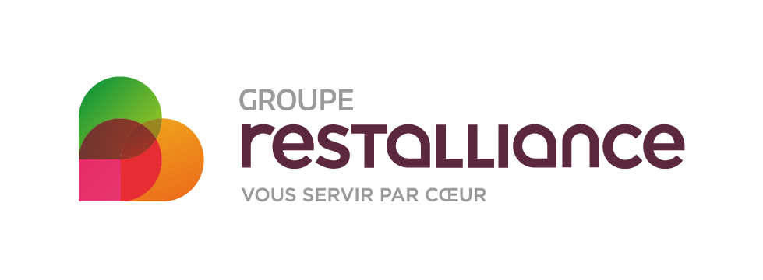

 | Sopra Steria : Conseil, services numériques, cybersécurité | Parc du Puy d'Or, 72 All. des Noisetiers CS 10137, 69760 Limonest | https://www.soprasteria.com/fr | Alternance - Développeur·se Java - API REST - Edition de Logiciels - Limonest H/F | https://www.hellowork.com/fr-fr/emplois/64425317.html | Web |  | le 19/05/2025

 | Smart Traffik; Concepteur de site web | Smart Traffik, 6 Cr André Philip, 69100 Villeurbanne | https://www.smart-traffik.io/?utm_source=GMB&utm_medium=local&utm_campaign=Multidiffusion&utm_content=ST0002&origin=GMB | Alternance en développement web | https://www.welcometothejungle.com/fr/companies/smart-traffik/jobs/alternance-en-developpement-web_villeurbanne_ST_b5V3QWm?q=e8a3925cf0346c617fe64e9110daca26&o=0968c4c3-8dc6-4e18-88e0-b8e039bd8b01 | Lettre personnalisé |  | le 22/05/2025

 | Plebicom; E-commerce | Plebicom, 29 Ave. Joannès Masset, 69009 Lyon | http://www.plebicom.com/ | Data Scientist – Alternance | https://www.welcometothejungle.com/fr/companies/plebicom/jobs/data-scientist-alternance?q=e8a3925cf0346c617fe64e9110daca26&o=b32be706-3bd1-4b05-befa-b51a12633c22 | Lettre personnalisé |  | le 22/05/2025

 | The Adecco Group; Service de ressources humaines | 2 Rue Henri Legay, 69100 Villeurbanne | http://www.groupe-adecco.fr/ | Alternance Webmaster & UI H/F | https://www.welcometothejungle.com/fr/companies/the-adecco-group/jobs/alternance-webmaster-ui-h-f_villeurbanne?q=2f37da9ec5e6e73ecd63d9de050529ee&o=f3192c99-7b8a-45d5-95c2-1f1c4ac5876d | Lettre personnalisé |  | le 22/05/2025

loin... | Muter Loger; Immobilier, déménagement... | 8 Chem. du Jubin, 69570 Dardilly | https://muterloger.com/ | Alternance Assistant développement et optimisation H/F – Lyon | https://www.jobmania.fr/job/alternance-assistant-developpement-et-optimisation-h-f-lyon/ | Lettre personnalisé |  | le 22/05/2025 |  |  |  | 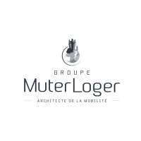

loin... | Andrice Ingénierie | Andrice Ingénierie, 205 All. des Frènes Bâtiment C1, 69760 Limonest | https://andricegroup.com/ | Technicien·ne Informatique Alternance H/F | https://www.hellowork.com/fr-fr/emplois/65761534.html?utm_source=pushOffres&utm_medium=email&utm_campaign=pushOffres&utm_content=liste1title&utm_term=65761534 | Lettre personnalisé |  | le 21/05/2025

 | Restalliance ; Fournisseur alimentaire pour traiteur | Restalliance, 213 Rue de Gerland Bâtiment H1, 69007 Lyon | https://www.restalliance.fr/ | Alternant Graphiste H/F | https://www.hellowork.com/fr-fr/emplois/65776530.html?utm_source=pushOffres&utm_medium=email&utm_campaign=pushOffres&utm_content=liste1title&utm_term=65776530 | Lettre personnalisé |  | le 21/05/2025

 | Full; Entreprise de logiciel | fulll, 14 Rue Rhin et Danube, 69009 Lyon | https://www.fulll.fr/ | Candidature spontanée | https://www.welcometothejungle.com/fr/companies/fulll/jobs/candidatures-spontanees_lyon?q=abe3697e017ae64df1d110f31e2ddd03&o=e002aaec-5c76-434b-80b0-4f81aa7f4b73 | DATA |  | le 21/05/2025 |  |  |  | 

 | Caisse d'epargne Rhone Alpes |  | https://www.caisse-epargne.fr | Graphiste Print - Digital en Alternance H/F | https://www.hellowork.com/fr-fr/emplois/65793522.html?utm_source=pushOffres&utm_medium=email&utm_campaign=pushOffres&utm_content=liste1title&utm_term=65793522 | Lettre personnalisé |  | le 23/05/2025

 | Framatome;Central nucléaire | Zone Tech, 2 Rue Professeur Jean Bernard, 69007 Lyon | https://www.framatome.com/fr/ | Alternance - Data scientist IA F/H | https://fr.indeed.com/cmp/Framatome/jobs?jk=9e2c0638a95360d7&start=0 | Lettre personnalisé |  | le 23/05/2025

 | Sicame Group | 1 Bd Marius Vivier Merle, 69003 Lyon | http://www.sicame.com/ | Alternant(e) Data Analyst H/F | https://fr.indeed.com/viewjob?jk=b1ffd11136cef984&q=data+scientist&l=Lyon+3e+%2869%29&tk=1iro13896hd1a800&from=ja&alid=68075ec5b39caa62bd092fb2&g1tAS=true&xpse=SoCT67I3y4yDdpxuoR0LbzkdCdPP&xfps=353a4621-2084-48a5-aeea-d3f6cb83e694&utm_campaign=job_alerts&utm_medium=email&utm_source=jobseeker_emails&rgtk=1iro13896hd1a800&xkcb=SoAN67M3y4KCxBxAUh0LbzkdCdPP |  |  |  |  | 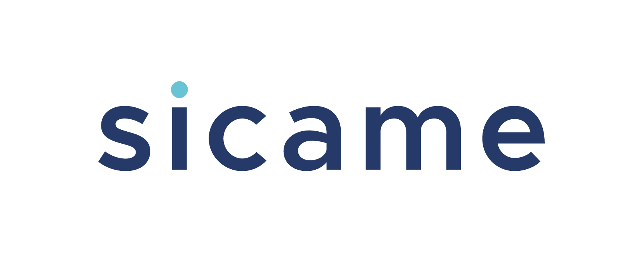

 | Sicame Group | 1 Bd Marius Vivier Merle, 69003 Lyon | http://www.sicame.com/ | Candidature spontanée | https://recrutement.sicamegroup.com/connect/dashboard | Web |  | le 22/05/2025

 | Dedi agency ; E comerce | 33 Rue Saint-Simon, 69009 Lyon | https://www.dedi-agency.com/ | Intégrateur HTML / CSS - Alternance | https://fr.indeed.com/viewjob?jk=5e11f5ff62ea23a3&tk=1irq1ha6gj0go87l&from=serp&vjs=3 | Lettre personnalisé |  | le 22/05/2025 |  |  |  | 

 | Visiativ; logiciels | Visiativ, 26 Rue Benoît Bennier, 69260 Charbonnières-les-Bains | http://www.visiativ.com/ | Alternance – Analyste BI Power BI F/H | https://fr.indeed.com/viewjob?jk=d453c2f5792294c6&tk=1irq1ha6gj0go87l&from=serp&vjs=3 | Lettre personnalisé |  | le 23/05/2025

 | Orange; Télécommunications | 131 Av. Félix Faure, 69003 Lyon | https://www.orange.fr/portail | Alternance - Consultant Data (H/F) | https://fr.indeed.com/viewjob?jk=de7a97619d82d73b&tk=1irq1ha6gj0go87l&from=serp&vjs=3 | Lettre personnalisé |  | le 23/05/2025

 | Dimo SoftWare Logiciel | 561 All. des Noisetiers, 69760 Limonest | https://www.dimosoftware.fr/ | Alternant Graphiste Print / Web H/F | https://fr.indeed.com/viewjob?jk=af5071cfada1f59e&tk=1irq1ha6gj0go87l&from=serp&vjs=3 | Lettre personnalisé |  | le 23/05/2025 |  |  |  | 

 | Dimo SoftWare Logiciel | 561 All. des Noisetiers, 69760 Limonest | https://www.dimosoftware.fr/ | Candidature spontanée | https://recrutement.dimosoftware.fr/candidature-spontanee/ | Lettre personnalisé |  | le 23/05/2025

 | Dimo SoftWare Logiciel | 561 All. des Noisetiers, 69760 Limonest | https://www.dimosoftware.fr/ | Alternant Graphiste Print/Web | https://recrutement.dimosoftware.fr/poste/u7dzl6sv62-alternant-graphiste-print-web/ | Lettre personnalisé |  | le 23/05/2025

 | Ocea Smart Building | OCEA Smart Building, 18 Rue Félix Mangini, 69009 Lyon | https://www.groupe-ocea.fr | Assistant RSSI - Alternance H/F | https://www.hellowork.com/fr-fr/emplois/63162782.html | Lettre personnalisé |  | le 24/05/2025 |  |  |  | 

 | Eiffage energie systemes | Eiffage Construction Confluences, 3 Rue Hrant Dink Bâtiment Hélianthe, 69002 Lyon | https://www.eiffageconstruction.com/ | Développeur Robotique - Télécom en Lien avec la 5G en Alternance . H/F | https://www.hellowork.com/fr-fr/emplois/64377683.html?utm_source=jobalert&utm_medium=email&utm_campaign=jobalert&utm_content=offre_title&utm_term=64377683 | Lettre personnalisé |  | le 24/05/2025

 | Eiffage energie systemes | Eiffage Construction Confluences, 3 Rue Hrant Dink Bâtiment Hélianthe, 69002 Lyon | https://www.eiffageconstruction.com/ | Candidature spontanée | https://eiffage.wd3.myworkdayjobs.com/fr-FR/Eiffage_Careers/job/Toute-la-France/Candidature-spontane_JR2022-1611 | Lettre personnalisé |  | le 24/05/2025

 | GERARD PERRIER INDUSTRIE |  | https://www.gerard-perrier.com | Technicien Informatique Industrielle en Alternance H/F | https://www.hellowork.com/fr-fr/emplois/65810556.html | Lettre personnalisé |  | le 24/05/2025 |  |  |  | 

 | GERARD PERRIER INDUSTRIE |  | https://www.gerard-perrier.com | Candidature spontanée | https://www.gerard-perrier.com/candidature-spontanee/ | Lettre personnalisé |  | le 24/05/2025

 | Défi RH; recrutement des travailleur handicapés |  | https://www.defirh.fr | Alternant Consultant Data Junior H/F | https://www.hellowork.com/fr-fr/emplois/65726831.html | Lettre personnalisé |  | le 26/05/2025 |  |  |  | 

 | Défi RH; recrutement des travailleur handicapés |  | https://www.defirh.fr | Candidature spontanée | https://www.defirh.fr/candidature-spontanee/ | Lettre personnalisé |  | le 26/05/2025

 | Défi RH; recrutement des travailleur handicapés |  | https://www.defirh.fr | Alternant Chargé de projets digitaux (H/F) | https://www.defirh.fr/offre/alternant-charge-de-projets-digitaux-h-f/ | Lettre personnalisé |  | le 26/05/2025

 | Défi RH; recrutement des travailleur handicapés |  | https://www.defirh.fr | Alternant Ingénieur logiciel full-stack (H/F) | https://www.defirh.fr/offre/alternant-ingenieur-logiciel-full-stack-h-f/ | Lettre personnalisé |  | le 26/05/2025

 | Groupe GERFLOR | Groupe GERFLOR, Campus Verrazano, 1 Pl. Giovanni da Verrazzano Bâtiment B, 69009 Lyon | http://www.gerflorgroup.com/ | Alternant RSSI H/F | https://www.hellowork.com/fr-fr/emplois/64249999.html | Lettre personnalisé |  | le 26/05/2025 |  |  |  | 

 | Groupe GERFLOR | Groupe GERFLOR, Campus Verrazano, 1 Pl. Giovanni da Verrazzano Bâtiment B, 69009 Lyon | http://www.gerflorgroup.com/ | Candidature spontanée | https://inrecruitingfr.intervieweb.it/gerflor/fr/career | Lettre personnalisé |  | le 26/05/2025

 | Worldline; peinement, logiciel. | 53 Av. Paul Kruger, 69100 Villeurbanne | https://worldline.com/fr-fr/home | Alternant Full Stack Développeur (F/H | https://jobs.worldline.com/job/Alternance-D%25C3%25A9veloppeur-Fullstack-%2528FH%2529/299458-en_US?src=LinkedIn | Lettre personnalisé |  | le 22/05/2025

assez loin a villerbanne | Atos; services du numérique, notamment le cloud, la cybersécurité, le calcul haute performance et les solutions digitales pour les entreprises et les administrations. | 34 Rue de la Soie, 69100 Villeurbanne | https://atos.net/fr/qui-nous-sommes | Développeur(se) Java Fullstack F/H - Alternance | https://www.welcometothejungle.com/fr/companies/atos/jobs/developpeur-se-java-fullstack-f-h-alternance_lyon?q=964aa213bfd493a7275e16a2e7b2d47d&o=2e95a39f-b2a7-4196-95a1-57048e8617dc | Web |  | le 22/05/2025

 | Hardis Group ; Assistance et services informatique | 69 Av. Tony Garnier, 69007 Lyon | https://www.hardis-group.com | Alternance - Développeur H/F | https://www.hellowork.com/fr-fr/emplois/65847182.html?utm_source=jobalert&utm_medium=email&utm_campaign=jobalert&utm_content=offre_title&utm_term=65847182 | Lettre personnalisé |  | le 24/05/2025

 | Framatome;Central nucléaire | Zone Tech, 2 Rue Professeur Jean Bernard, 69007 Lyon | https://www.framatome.com/fr/ | Candidature spontanée | https://framatome-career.talent-soft.com/mon-compte/mon-cv-leger.aspx#ancrecontenu | Lettre personnalisé |  | le 23/05/2025

 | Xefi informatique; Assistance , réparation |  | https://www.xefi.com | Developpeur en Alternance H/F | https://www.hellowork.com/fr-fr/emplois/62330338.html | Lettre personnalisé |  | le 26/05/2025

 | Xefi informatique; Assistance , réparation |  | https://www.xefi.com | Developpeur en Alternance H/F | https://www.hellowork.com/fr-fr/emplois/65981021.html?utm_source=jobalert&utm_medium=email&utm_campaign=jobalert&utm_content=offre_title&utm_term=65981021 | Data |  | le 27/05/2025

ptn ils sont tout en haut | Coris Innovation | 34 Quai Charles de Gaulle, 69006 Lyon | https://www.corisinnovation.com | Développeur Full-Stack en Alternance H/F | https://www.hellowork.com/fr-fr/emplois/65952010.html?utm_source=jobalert&utm_medium=email&utm_campaign=jobalert&utm_content=offre_title&utm_term=65952010 | Lettre personnalisé |  | le 27/05/2025

 | Hardis Group ; Assistance et services informatique | 69 Av. Tony Garnier, 69007 Lyon | https://www.hardis-group.com | Alternance - Développeur H/F | https://fr.indeed.com/viewjob?jk=e4344c1c2e121b7f&q=développeur+full+stack&l=Lyon+2e+%2869%29&tk=1irvkdn9og4bg800&from=ja&alid=680b4a3168064b0396169808&g1tAS=true&xpse=SoDq67I3xA47Bsxq2J0LbzkdCdPP&xfps=51cc34d7-a284-4880-9104-67141d314511&utm_campaign=job_alerts&utm_medium=email&utm_source=jobseeker_emails&rgtk=1irvkdn9og4bg800&xkcb=SoDO67M3y_g42Kb09p0LbzkdCdPP | Lettre personnalisé |  | le 24/05/2025

 | Centre National de recherche scientifique; Recherche et innovation | 2 Av. Albert Einstein, 69100 Villeurbanne | https://www.rhone-auvergne.cnrs.fr/ | Développeur/Développeuse web en contrat d’apprentissage H/F | https://fr.indeed.com/viewjob?jk=96087002a07b5076&q=développeur+full+stack&l=Lyon+2e+%2869%29&tk=1irvkdn9og4bg800&from=ja&alid=680b4a3168064b0396169808&g1tAS=true&xpse=SoAr67I3xA46vYW2rB0LbzkdCdPP&xfps=f68faf40-fe88-4bcc-b11f-1da2e07ece4e&utm_campaign=job_alerts&utm_medium=email&utm_source=jobseeker_emails&rgtk=1irvkdn9og4bg800&xkcb=SoDn67M3y_g42Kb09p0JbzkdCdPP | Web |  | le 27/05/2025 |  |  |  | 

 | EDF; Production et distribution d'éléctricité |  | https://particulier.edf.fr/fr/accueil/aide-contact.html | Alternance - Analyste Développeuse ou Analyste Développeur H/F | https://www.hellowork.com/fr-fr/emplois/61910693.html?utm_source=jobalert&utm_medium=email&utm_campaign=jobalert_connexes&utm_content=liste2title&utm_term=61910693 | data |  | le 27/05/2025

 | CS Group | 210 Av. Jean Jaurès, 69007 Lyon | https://www.csgroup.eu/ | Alternance Développeur·se d'Applicatifs Scientifiques Nucléaire - Industrie - Lyon H/F | https://www.hellowork.com/fr-fr/emplois/66004470.html?utm_source=jobalert&utm_medium=email&utm_campaign=jobalert&utm_content=offre_title&utm_term=66004470 | Lettre personnalisé |  | le 28/05/2025

Tony garnier | Bedrock; Logiciel , media tech | 76 Av. Tony Garnier, 69007 Lyon | https://bedrockstreaming.com/contact/ | Assistant Développeur Frontend H/F – Alternance | https://www.linkedin.com/jobs/view/4211077241/?trackingId=Gcq8FtTITRG6m%2BI21NRNYQ%3D%3D&refId=iBgHgNHtSi6ILY5TRwMdig%3D%3D&midToken=AQE0oUyvGo7CFw&midSig=2yu1y2OD1tCHM1&trk=eml-jobs_jymbii_digest-job_card-0-jobcard_body&trkEmail=eml-jobs_jymbii_digest-job_card-0-jobcard_body-null-flzgmc~mb4uymxz~i0-null-null&eid=flzgmc-mb4uymxz-i0&otpToken=MWIwMTFkZTkxMzI3YzljM2IyMjQwNGVkNDIxNmU1YjE4ZmNlZDg0NjlkYWQ4NjYxNzljNTA3Njc0ZDUzNWFmN2ZmZDVkZmUxNGZlNGMzZjkwZjhkZDhkYTMyOTRjYWE5YjQxNWQ1MTExYmFiZDc2MTU1NmE4OSwxLDE%3D | Lettre personnalisé |  | le 28/05/2025

 | elm.leblanc Bosch; batiment, energie | 41-47 Bd Marcel Sembat, 69200 Vénissieux |  | Alternance Transformation digitale - Développeur full stack H/F/D | https://www.linkedin.com/jobs/view/4224829071/?trackingId=7%2B45%2BJs6SOuGebRTs7%2F8bw%3D%3D&refId=fCqMN4vtRAidCLQbfw8Ebw%3D%3D&midToken=AQE0oUyvGo7CFw&midSig=2yu1y2OD1tCHM1&trk=eml-jobs_jymbii_digest-job_card-0-jobcard_body&trkEmail=eml-jobs_jymbii_digest-job_card-0-jobcard_body-null-flzgmc~mb4uymxz~i0-null-null&eid=flzgmc-mb4uymxz-i0&otpToken=MWIwMTFkZTkxMzI3YzljM2IyMjQwNGVkNDIxNmU1YjE4ZmNlZDg0NjlkYWQ4NjYxNzljNTA3Njc0ZDUzNWFmN2ZmZDVkZmUxNGZlNGMzZjkwZjhkZDhkYTMyOTRjYWE5YjQxNWQ1MTExYmFiZDc2MTU1NmE4OSwxLDE%3D | Full Stack |  | le 28/05/2025

 | Sanofi; Santé | 14 Espa. Henri Vallée, 69007 Lyon | https://www.sanofi.fr/fr | alternance 12 mois - développement full stack | https://www.linkedin.com/jobs/view/4211640271/?trackingId=Vi5ilg6cSjSyfiUsRKvUzQ%3D%3D&refId=QBoL0V80RSaCe%2FLX5bW%2Flw%3D%3D&midToken=AQE0oUyvGo7CFw&midSig=2yu1y2OD1tCHM1&trk=eml-jobs_jymbii_digest-job_card-0-jobcard_body&trkEmail=eml-jobs_jymbii_digest-job_card-0-jobcard_body-null-flzgmc~mb4uymxz~i0-null-null&eid=flzgmc-mb4uymxz-i0&otpToken=MWIwMTFkZTkxMzI3YzljM2IyMjQwNGVkNDIxNmU1YjE4ZmNlZDg0NjlkYWQ4NjYxNzljNTA3Njc0ZDUzNWFmN2ZmZDVkZmUxNGZlNGMzZjkwZjhkZDhkYTMyOTRjYWE5YjQxNWQ1MTExYmFiZDc2MTU1NmE4OSwxLDE%3D | Full Stack |  | le 28/05/2025

 | Bosch; Technique industrielles |  | http://www.bosch.fr/fr/fr/our_company_7/locations_7/locations-detail_11712.html | Stagiaire Développeur Full Stack F/H | https://www.linkedin.com/jobs/view/4229883319/?trackingId=yq75wJBzRW%2BdBjVEjT4KfQ%3D%3D&refId=1T62F5MfQiG0YMUEnCTvjw%3D%3D&midToken=AQE0oUyvGo7CFw&midSig=2yu1y2OD1tCHM1&trk=eml-jobs_jymbii_digest-job_card-0-jobcard_body&trkEmail=eml-jobs_jymbii_digest-job_card-0-jobcard_body-null-flzgmc~mb4uymxz~i0-null-null&eid=flzgmc-mb4uymxz-i0&otpToken=MWIwMTFkZTkxMzI3YzljM2IyMjQwNGVkNDIxNmU1YjE4ZmNlZDg0NjlkYWQ4NjYxNzljNTA3Njc0ZDUzNWFmN2ZmZDVkZmUxNGZlNGMzZjkwZjhkZDhkYTMyOTRjYWE5YjQxNWQ1MTExYmFiZDc2MTU1NmE4OSwxLDE%3D | Full Stack |  | le 28/05/2025 |  |  |  | 

 | Assystem; energie, ecologie | 30 All. Léopold Sédar Senghor, 69007 Lyon | http://www.assystem.com/ | Développeur Full Stack H/F | https://www.linkedin.com/jobs/view/4222048331/?trackingId=rO4XljSZS42%2FnMUfoppX9w%3D%3D&refId=1i5%2Ba1iFRU2AWekhL7eKZg%3D%3D&midToken=AQE0oUyvGo7CFw&midSig=2yu1y2OD1tCHM1&trk=eml-jobs_jymbii_digest-job_card-0-jobcard_body&trkEmail=eml-jobs_jymbii_digest-job_card-0-jobcard_body-null-flzgmc~mb4uymxz~i0-null-null&eid=flzgmc-mb4uymxz-i0&otpToken=MWIwMTFkZTkxMzI3YzljM2IyMjQwNGVkNDIxNmU1YjE4ZmNlZDg0NjlkYWQ4NjYxNzljNTA3Njc0ZDUzNWFmN2ZmZDVkZmUxNGZlNGMzZjkwZjhkZDhkYTMyOTRjYWE5YjQxNWQ1MTExYmFiZDc2MTU1NmE4OSwxLDE%3D | Full Stack |  | le 28/05/2025 |  |  |  | 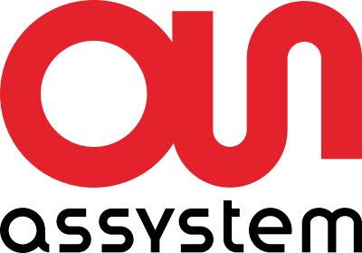

 | Assystem; energie, ecologie | 30 All. Léopold Sédar Senghor, 69007 Lyon | http://www.assystem.com/ | Candidature spontanée | https://matcher-mon-cv.assystem.com/fr/ | Full Stack |  | le 28/05/2025

 | Hardis Group ; Assistance et services informatique | 69 Av. Tony Garnier, 69007 Lyon | https://www.hardis-group.com | Alternance – Développeur (F/H) | https://fr.indeed.com/viewjob?jk=e4344c1c2e121b7f&q=développeur+full+stack&l=Lyon+2e+%2869%29&tk=1is4gq2gog4bg800&from=ja&alid=680b4a3168064b0396169808&g1tAS=true&xpse=SoCj67I3xF2LntWtFx0LbzkdCdPP&xfps=f7e0ce5d-6f6c-4a8f-8780-9815f6c33cdf&utm_campaign=job_alerts&utm_medium=email&utm_source=jobseeker_emails&rgtk=1is4gq2gog4bg800&xkcb=SoCS67M3xEpno6VOrJ0IbzkdCdPP | Lettre personnalisé |  | le 26/05/2025

 | Xefi informatique; Assistance , réparation |  | https://www.xefi.com | Developpeur Back-End H/F | https://www.hellowork.com/fr-fr/emplois/65626580.html | web |  | le 26/05/2025

 | Altsom; Sociétée de transport | 12 Rue Alfred de Musset, 69100 Villeurbanne | http://www.alstom.com/fr/ | Développeur Full Stack (F/H) | https://jobsearch.alstom.com/job/Villeurbanne-Développeur-Full-Stack-%28FH%29/1185508301/?from=email&refid=29002786101&utm_source=J2WEmail&source=2&eid=6901-202553270853-32954613701&locale=fr_FR | Lettre personnalisé |  | le 27/05/2025

 | Altsom; Sociétée de transport | 12 Rue Alfred de Musset, 69100 Villeurbanne | http://www.alstom.com/fr/ | Candidature spontanée | https://career5.successfactors.eu/portalcareer?company=ALSTOM&rcm_site_locale=en_GB&&navBarLevel=MY_PROFILE&_s.crb=erYqhMAKbrBM6nWhHcgsvwhRsy9EgYPhqBWYQB0Tdss%253d | Lettre personnalisé |  | le 27/05/2025

 | HOROQUARTZ | Parc d'Affaires Club du Moulin À Vent, 33bis Av. du Dr Georges Lévy, 69200 Vénissieux | http://www.horoquartz.fr/ | Alternance Développeur Back-end F/H | https://fr.indeed.com/viewjob?jk=949e078c46b7dcaa&q=graphiste&l=Lyon+7e+%2869%29&tk=1is9ink4jgcbb801&from=ja&alid=680b4981bc24215a0308c692&g1tAS=true&xpse=SoDO67I3xK9Eymxq2J0LbzkdCdPP&xfps=618fd452-a87e-4fad-a49c-aa8c23825f91&utm_campaign=job_alerts&utm_medium=email&utm_source=jobseeker_emails&rgtk=1is9ink4jgcbb801&xkcb=SoBr67M3xJtRSR1goJ0ObzkdCdPP | Lettre personnalisé |  | le 30/05/2025

 | HOROQUARTZ | Parc d'Affaires Club du Moulin À Vent, 33bis Av. du Dr Georges Lévy, 69200 Vénissieux | http://www.horoquartz.fr/ | Candidature spontanée | https://recrutement.horoquartz.fr/fr/annonces | Lettre personnalisé |  | le 30/05/2025

 | Sopra Steria : Conseil, services numériques, cybersécurité | Parc du Puy d'Or, 72 All. des Noisetiers CS 10137, 69760 Limonest | https://www.soprasteria.com/fr | Alternance - Architecte Logiciel - Lyon | https://fr.indeed.com/viewjob?jk=d72a99d8e69a3aba&q=graphiste&l=Limonest+%2869%29&tk=1isab7vkni1ah800&from=ja&alid=6830821f1a82fb59d1444ead&g1tAS=true&xpse=SoDp67I3xK9CBBxq0x0LbzkdCdPP&xfps=af5ec231-c101-45b4-b217-a24a7615626f&utm_campaign=job_alerts&utm_medium=email&utm_source=jobseeker_emails&rgtk=1isab7vkni1ah800&xkcb=SoDU67M3xKev45aMBx0LbzkdCdPP | Lettre personnalisé |  | le 30/05/2025

 | SFR; Télécommunications |  | https://www.sfr.fr/?sfrcpid=t34_google_m-ex&utm_source=google&utm_medium=cpc&utm_campaign=m-ex&utm_term=&utm_content=sfr-exact&gad_source=1&gclid=Cj0KCQjwnui_BhDlARIsAEo9GuuYgWV5iVDkU3Q7mUnLHhEHdgZ4XM1X4Yg9me0FGEqBurBTSfRHb6oaAsC6EALw_wcB | Alternant(e) - Infographiste (h/f) - Communication Média | https://fr.indeed.com/viewjob?jk=fe799319d4dd00b5&q=graphiste&l=Limonest+%2869%29&tk=1isab7vkni1ah800&from=ja&alid=6830821f1a82fb59d1444ead&g1tAS=true&xpse=SoBO67I3xK9Beqxq0x0LbzkdCdPP&xfps=1534f300-1139-4a80-bef3-d8c1196c0cea&utm_campaign=job_alerts&utm_medium=email&utm_source=jobseeker_emails&rgtk=1isab7vkni1ah800&xkcb=SoD967M3xKev45aMBx0JbzkdCdPP | Lettre personnalisé |  | le 30/05/2025

 | BPCE Infogérance et Technologies : Infogérance, cloud, cybersécurité bancaire | 77 Bd de Stalingrad, 69100 Villeurbanne | https://www.groupebpce.com | Alternance - Ingénieur.e Télécom ToIP - Lyon | https://recrutement.bpce.fr/job/alternance-ingenieur-e-telecom-toip-lyon | Lettre personnalisé |  | le 30/05/2025

 | bioMérieux; Entreprise de biotechnologie | Voie Romaine, 69290 Craponne | http://www.biomerieux.fr/ | Alternance Bac+2 - 3 - Technicien Support Application H/F | https://www.hellowork.com/fr-fr/emplois/65800750.html?utm_source=pushOffres&utm_medium=email&utm_campaign=pushOffres&utm_content=liste1title&utm_term=65800750 | DATA |  | le 30/05/2025 |  | 

 | bioMérieux; Entreprise de biotechnologie | Voie Romaine, 69290 Craponne | http://www.biomerieux.fr/ | Candidature spontanée | https://careers.biomerieux.com/fr#start | DATA |  | le 30/05/2025

 | ADVIZEO ; transition energetique | 65 boulevard Marius Vivier Merle Le Klésia, 69003 Lyon | https://www.advizeo.io/ | Candidature spontanée | https://www.welcometothejungle.com/fr/companies/advizeo/jobs/candidatures-spontanees_lyon?q=4539a2bff8adec5661ac97fe3dfb38f3&o=fdefdaee-333a-4e27-85e8-2c959a7531ea | DATA |  | le 30/05/2025

 | Assystem; energie, ecologie | 30 All. Léopold Sédar Senghor, 69007 Lyon | http://www.assystem.com/ | Développeur Full Stack H/F | https://matcher-mon-cv.assystem.com/fr/offer/7746-YTdmNjg3MjEtMTgyYy00YzQ0LTkzMGEtYTQyZTVkNjM3ODgx | Full Stack |  | le 28/05/2025

 | Ciril GROUP ; Editeur de logiciels et Hébergeur Cloud | 49 Av. Albert Einstein, 69100 Villeurbanne | https://www.cirilgroup.com/ | Développeur SMART en Alternance - F/H | https://fr.indeed.com/viewjob?jk=8774c2f10fee2a32&q=développeur+full+stack&l=Lyon+2e+%2869%29&tk=1it1dp7gpi1ag800&from=ja&alid=680b4a3168064b0396169808&g1tAS=true&xpse=SoAl67I3xiqeLvRCJR0LbzkdCdPP&xfps=9151b2b6-267b-4e0f-b06b-370130f14a58&utm_campaign=job_alerts&utm_medium=email&utm_source=jobseeker_emails&rgtk=1it1dp7gpi1ag800&xkcb=SoA_67M3xhTqzW2vVh0DbzkdCdPP | Lettre personnalisé |  | le 11/06/2025

 | Ciril GROUP ; Editeur de logiciels et Hébergeur Cloud | 49 Av. Albert Einstein, 69100 Villeurbanne | https://www.cirilgroup.com/ | Développeur Rendus Graphiques Schématiques en Alternance – F/H | https://fr.indeed.com/viewjob?jk=1abca64a90cb3042&q=développeur+full+stack&l=Lyon+2e+%2869%29&tk=1it1dp7gpi1ag800&from=ja&alid=680b4a3168064b0396169808&g1tAS=true&xpse=SoAy67I3xiqvKERCER0LbzkdCdPP&xfps=47c9c2f8-cc80-48de-bfd5-43172acc64f6&utm_campaign=job_alerts&utm_medium=email&utm_source=jobseeker_emails&rgtk=1it1dp7gpi1ag800&xkcb=SoCz67M3xhTqzRWvVh0FbzkdCdPP | Lettre personnalisé |  | le 11/06/2025

 | Léo Lyon; organisateur d'évenements | 73 Rue Boileau, 69006 Lyon | https://www.leo.fr/ | Graphiste en alternance H/F | https://fr.indeed.com/viewjob?jk=e791faef61a304fc&q=graphiste&l=Limonest+%2869%29&tk=1it1aan21i1ah800&from=ja&alid=6830821f1a82fb59d1444ead&g1tAS=true&xpse=SoAV67I3xiqhvtxUr50LbzkdCdPP&xfps=0576d5da-d021-4aa1-b4b4-6ca24904350e&utm_campaign=job_alerts&utm_medium=email&utm_source=jobseeker_emails&rgtk=1it1aan21i1ah800&xkcb=SoD967M3xhck3w6CWJ0LbzkdCdPP | Infographiste |  | le 11/06/2025 |  |  |  | 

 | Interactiv technologies | 5 All. des Séquoias, 69760 Limonest | https://www.interactiv-technologies.com/ | Alternance Infographiste (H/F) | https://fr.indeed.com/viewjob?jk=6f88faef405538fb&q=graphiste&l=Limonest+%2869%29&tk=1it1aan21i1ah800&from=ja&alid=6830821f1a82fb59d1444ead&g1tAS=true&xpse=SoDq67I3xiq-vORCCh0LbzkdCdPP&xfps=73d5d31a-0118-456b-b92e-20c0807110e3&utm_campaign=job_alerts&utm_medium=email&utm_source=jobseeker_emails&rgtk=1it1aan21i1ah800&xkcb=SoDU67M3xhck3w6CWJ0JbzkdCdPP | Infographiste |  | le 11/06/2025

 | Lab Agency |  |  | Graphiste DA junior - Stage / Alternance | https://fr.indeed.com/viewjob?jk=4f493f0d7c13d82b&q=graphiste&l=Limonest+%2869%29&tk=1it1aan21i1ah800&from=ja&alid=6830821f1a82fb59d1444ead&g1tAS=true&xpse=SoBm67I3xiqwsgTm6R0LbzkdCdPP&xfps=f8a935cd-c261-4044-a0f6-96ae29914f7e&utm_campaign=job_alerts&utm_medium=email&utm_source=jobseeker_emails&rgtk=1it1aan21i1ah800&xkcb=SoCg67M3xhck3w6CWJ0FbzkdCdPP | Infographiste |  | le 11/06/2025

 | Worldline; peinement, logiciel. | 53 Av. Paul Kruger, 69100 Villeurbanne | https://worldline.com/fr-fr/home | Alternance - Développeur Fullstack | https://www.linkedin.com/jobs/view/4233122331/?trackingId=j2ksjiEAR%2Fe3Pd5gmInqjw%3D%3D&refId=q2x7KewETwik2yP2Vl33qw%3D%3D&midToken=AQE0oUyvGo7CFw&midSig=05J4g_QVcZSbM1&trk=eml-jobs_jymbii_digest-job_card-0-jobcard_body&trkEmail=eml-jobs_jymbii_digest-job_card-0-jobcard_body-null-flzgmc~mbkkt0dh~qy-null-null&eid=flzgmc-mbkkt0dh-qy&otpToken=MWIwMTFkZTkxMzI3YzljM2IyMjQwNGVkNDIxN2U1YjQ4ZmNhZDg0NzlkYWE4ZDYxNzljNTA3Njc0ZDUzNWFmN2ZmZDVkZmUwNzNiOGVjZTE2MmE4ZGNlNjhmNTE0NjQyMzU3ODdmM2EzNTBjMGI0OTE0ODc1NCwxLDE%3D | Full Stack |  | le 11/06/2025

 | Interactiv technologies | 5 All. des Séquoias, 69760 Limonest | https://www.interactiv-technologies.com/ | Alternance Infographiste (H/F) | https://fr.indeed.com/viewjob?jk=6f88faef405538fb&l=Lyon+%2869%29&tk=1it0q3o7aiavf800&from=ja&alid=68074547dff5db4030643b20&g1tAS=true&xpse=SoCe67I3xirnCgW9sZ0LbzkdCdPP&xfps=64743bb4-54ac-4cfe-9585-07c7b0e6f001&utm_campaign=job_alerts&utm_medium=email&utm_source=jobseeker_emails&rgtk=1it0q3o7aiavf800&xkcb=SoAd67M3xg8A4GUJ9Z0IbzkdCdPP | Infographiste |  | le 13/06/2025 |  |  |  | 

 | Ekium: Ingénierie industrielle multi-sectorielle (énergie, environnement, chimie, pharmacie, agroalimentaire, aéronautique, etc.) | Siege Social: 5 Rue Abraham Bloch, 69007 Lyon ; Nucléaire ingénierie et Service: 63 Av. Tony Garnier, 69007 Lyon | https://www.ekium.eu | Développeur Full Stack - Angular - .Net Core Stage H/F | https://www.hellowork.com/fr-fr/emplois/66343767.html?utm_source=jobalert&utm_medium=email&utm_campaign=jobalert&utm_content=offre_title&utm_term=66343767 | Lettre personnalisé |  | le 12/06/2025

 | Bassetti Group; Logiciels | 2 Imp. Pierre Baizet 6009, 69009 Lyon | http://www.bassetti-group.com/ | Stage - Ingénieur Développement Full Front Back H/F | https://www.hellowork.com/fr-fr/emplois/66397275.html | Lettre personnalisé |  | le 12/06/2025

 | Bassetti Group; Logiciels | 2 Imp. Pierre Baizet 6009, 69009 Lyon | http://www.bassetti-group.com/ | Candidature spontanée | https://www.bassetti-group.com/contacter-notre-service-rh/ | Lettre personnalisé |  | le 12/06/2025 |  |  |  | 

 | Interactiv technologies | 5 All. des Séquoias, 69760 Limonest | https://www.interactiv-technologies.com/ | Candidature spontanée | https://www.interactiv-technologies.com/fr/entreprise/recrutement/ | Lettre personnalisé |  | le 13/06/2025

 | EDF; Production et distribution d'éléctricité |  | https://particulier.edf.fr/fr/accueil/aide-contact.html | Alternance - Appuie.Appui Data Manager H/F | https://www.hellowork.com/fr-fr/emplois/66345195.html | DATA |  | le 12/06/2025

 | bioMérieux; Entreprise de biotechnologie | Voie Romaine, 69290 Craponne | http://www.biomerieux.fr/ | Alternance Bac+4 - 5 - Cybersecurity Gouvernance H/F | https://www.hellowork.com/fr-fr/emplois/66349322.html | Cyber |  | le 12/06/2025

lyon 5 | Inetum | 4 Quai des Étroits, 69005 Lyon | https://www.inetum.com/fr | Alternant Consultant Observabilité Junior H/F | https://www.hellowork.com/fr-fr/emplois/63837515.html | Lettre personnalisé |  | le 12/06/2025

 | Framatome;Central nucléaire | Zone Tech, 2 Rue Professeur Jean Bernard, 69007 Lyon | https://www.framatome.com/fr/ | Alternance - Ingénieur Informatique H/F | https://www.hellowork.com/fr-fr/emplois/66433959.html | Lettre personnalisé |  | le 12/06/2025

 | Cap INGELEC; consultant en ingenieurie | 1 Espl. Miriam Makeba ORGANDI Bât. Sud, 69100 Villeurbanne | http://www.capingelec.com/ | Stage - Développeur d'Application Windows H/F | https://www.hellowork.com/fr-fr/emplois/64989205.html | Lettre personnalisé |  | le 14/06/2025

 | Cap INGELEC; consultant en ingenieurie | 1 Espl. Miriam Makeba ORGANDI Bât. Sud, 69100 Villeurbanne | http://www.capingelec.com/ | Candidature spontanée | https://taleez.com/apply/sp/cap-ingelec?utm_source=career | Full Stack |  | le 14/06/2025

 | Sully group, consultant informatique | 2 Av. Tony Garnier, 69007 Lyon | https://www.sully-group.fr/ | Développeur Java - Angular en Alternance H/F | https://www.hellowork.com/fr-fr/emplois/66597267.html | Lettre personnalisé |  | le 14/06/2025 |  |  |  | 

 | Sully group, consultant informatique | 2 Av. Tony Garnier, 69007 Lyon | https://www.sully-group.fr/ | Candidature spontanée | https://www.sully-group.com/fr/carrieres?agency=53051&sort=ddm__keyword__52701__date- | Lettre personnalisé |  | le 14/06/2025

 | Sully group, consultant informatique | 2 Av. Tony Garnier, 69007 Lyon | https://www.sully-group.fr/ | Développeur Java - Angular en Alternance H/F | https://www.sully-group.com/fr/w/alt-java-lyon-2025?p_l_back_url=%2Ffr%2Fcarrieres%3Fagency%3D53051%26sort%3Dddm__keyword__52701__date-&p_l_back_url_title=Carrières | Lettre personnalisé |  | le 14/06/2025

 | Framatome;Central nucléaire | Zone Tech, 2 Rue Professeur Jean Bernard, 69007 Lyon | https://www.framatome.com/fr/ | Alternance - Ingénieur Informatique Outils Projets H/F | https://www.hellowork.com/fr-fr/emplois/62779876.html | Lettre personnalisé |  | le 14/06/2025

 | Spie nucléaire; ingénieur énergie | 120 Bd Marius Vivier Merle, 69003 Lyon | http://www.spie.com/ | Alternant Chef de Projet Applicatif H/F | https://www.hellowork.com/fr-fr/emplois/65260225.html | Lettre personnalisé |  | le 14/06/2025 |  |  |  | 

 | Spie nucléaire; ingénieur énergie | 120 Bd Marius Vivier Merle, 69003 Lyon | http://www.spie.com/ | Candidature spontanée | https://www.join.spie-job.com/mon-compte/mon-fichier-cv.aspx#ancrecontenu | Data |  | le 11/06/2025

 | Clasquin; société de transport | 235 Cr Lafayette, 69006 Lyon | http://www.clasquin.com/ | Alternance Graphiste Web / Print / Motion Design (H/F) | https://fr.indeed.com/viewjob?jk=4ab03d8e08ee85ac&q=graphiste&l=Limonest+%2869%29&tk=1itf070jtg9v7800&from=ja&alid=6830821f1a82fb59d1444ead&g1tAS=true&xpse=SoDt67I3xvodTVRCER0LbzkdCdPP&xfps=ae4dd805-635a-4692-958f-e4f043740ba6&utm_campaign=job_alerts&utm_medium=email&utm_source=jobseeker_emails&rgtk=1itf070jtg9v7800&xkcb=SoDX67M3xvITq82_Hx0IbzkdCdPP | Infographiste |  | le 14/06/2025 |  |  |  | 

 | Clasquin; société de transport | 235 Cr Lafayette, 69006 Lyon | http://www.clasquin.com/ | Alternance Graphiste Web / Print / Motion Design (H/F) | https://www.welcometothejungle.com/fr/companies/clasquin/jobs/alternance-graphiste-web-print-motion-design-h-f_lyon?q=e75b4f76c1189e5e3f24cefd31f1e504&o=afb570a0-eceb-411e-8500-2912041395d8 | Infographiste |  | le 14/06/2025

 | Clasquin; société de transport | 235 Cr Lafayette, 69006 Lyon | http://www.clasquin.com/ | Candidature spontanée | https://www.welcometothejungle.com/fr/companies/clasquin/jobs | Infographiste |  | le 14/06/2025

 | BLIC; stockage | 5 Rue Gorge de Loup, 69009 Lyon | https://www.blic.pro/ | Développeur.net/C#/React JS/Linux/Embarqué: Locker connecté; architecture et développement logiciel | Epitech | Candidature en entretien |  | le 12/06/2025 |  |  |  | 

 | RECUESYSTEM; |  |  | Data analyst | Epitech | Candidature en entretien |  | le 12/06/2025 |  |  |  | 

 | MIHOTEL; Hotellerie digital |  |  | Web Front Developpeur | Epitech | Candidature en entretien |  | le 12/06/2025

 | Ministere de l'interieur; |  |  | Dev PHP Symphony, devops et conteneurisation et CI/CD | Epitech | Candidature en entretien |  | le 12/06/2025 |  |  |  | 

 | Alkera; |  | https://www.alkera.fr/? | Apprenti(e) Analyste Développeur F/H | https://fr.indeed.com/viewjob?jk=33ab543a403ccbb4&q=analyste&l=Lyon+2e+%2869%29&tk=1itfidiebg1p6802&from=ja&alid=6824642cdbef9e1d64b2626c&g1tAS=true&xpse=SoA767I3xxpA9PTZq50LbzkdCdPP&xfps=f7e9beff-0014-4d46-9f1a-942df13f24f2&utm_campaign=job_alerts&utm_medium=email&utm_source=jobseeker_emails&rgtk=1itfidiebg1p6802&xkcb=SoDd67M3xvs5f0hE7b0KbzkdCdPP | Lettre personnalisé |  | le 16/06/2025 |  |  |  | 

 | Volvo groupe; Industriel, vehicule |  | https://www.volvogroup.com/en/ | Software Engineer Entry W - Apprentice/Trainee (00704364) | https://www.linkedin.com/jobs/view/4241002070/?trackingId=lGAyE3pCSXWe30wUm%2FVMtw%3D%3D&refId=dI6FSqHiQx2%2FTjjJVJ4b2g%3D%3D&midToken=AQE0oUyvGo7CFw&midSig=3YWgSLDBEJZXM1&trk=eml-jobs_jymbii_digest-job_card-0-jobcard_body&trkEmail=eml-jobs_jymbii_digest-job_card-0-jobcard_body-null-flzgmc~mbsfq6on~yj-null-null&eid=flzgmc-mbsfq6on-yj&otpToken=MWIwMTFkZTkxMzI3YzljM2IyMjQwNGVkNDIxN2UxYjM4YWM4ZDg0NTkxYTk4YzYxNzljNTA3Njc0ZDUzNWFmN2ZmZDVkZjllNWFjZWMxYzI2M2FlZDMxMWMyYjlmMWMyYWI0ZGZjYzViN2ViN2YwNjcwNWNlZiwxLDE%3D | Lettre personnalisé |  | le 16/06/2025

 | Engie; fournisseur d'électricité | 6 Rue Alexander Fleming, 69007 Lyon | https://particuliers.engie.fr/?utm_source=SEA_Google&utm_medium=cpc&utm_campaign=SEA_GG_Marque_ENGIE_Seul_Exact_Perf_Prospecting&utm_term=engie&utm_device=c&utm_match=e&utm_network=g&wiz_source=SEA_Google&wiz_medium=cpc&wiz_campaign=SEA_GG_Marque_ENGIE_Seul_Exact_Perf_Prospecting&wiz_term=engie&gad_source=1&gad_campaignid=266296860&gclid=CjwKCAjwiezABhBZEiwAEbTPGDBdEYyLfIxX-fK6h-DJYHYBMSudXuERlYSbOBAgpBa0I-U4ZBuQDhoCeJIQAvD_BwE | Stagiaire - Data Scientist H/F | https://fr.indeed.com/viewjob?jk=b8fc1f78e25c1e77&q=data+scientist&l=Lyon+3e+%2869%29&tk=1itgmpg9ikfno804&from=ja&alid=68075ec5b39caa62bd092fb2&g1tAS=true&xpse=SoBY67I3xxpbAJWXW50LbzkdCdPP&xfps=8ce96801-88f5-4ddf-8819-6ee385f5f365&utm_campaign=job_alerts&utm_medium=email&utm_source=jobseeker_emails&rgtk=1itgmpg9ikfno804&xkcb=SoCC67M3xwliKdBcbz0JbzkdCdPP | Lettre personnalisé |  | le 16/06/2025

 | Worldline; peinement, logiciel. | 53 Av. Paul Kruger, 69100 Villeurbanne | https://worldline.com/fr-fr/home | Alternance - Développeur Fullstack Villeurbanne 69 Fr H/F | https://www.hellowork.com/fr-fr/emplois/66649813.html?utm_source=jobalert&utm_medium=email&utm_campaign=jobalert&utm_content=offre_title&utm_term=66649813 | Lettre personnalisé |  | le 16/06/2025

 | Worldline; peinement, logiciel. | 53 Av. Paul Kruger, 69100 Villeurbanne | https://worldline.com/fr-fr/home | Alternance - Développeur Fullstack Villeurbanne 69 Fr H/F | https://www.hellowork.com/fr-fr/emplois/66649853.html?utm_source=jobalert&utm_medium=email&utm_campaign=jobalert&utm_content=offre_title&utm_term=66649853 | Lettre personnalisé |  | le 16/06/2025

 | Worldline; peinement, logiciel. | 53 Av. Paul Kruger, 69100 Villeurbanne | https://worldline.com/fr-fr/home | Alternance - Développeur Fullstack Villeurbanne 69 Fr H/F | https://www.hellowork.com/fr-fr/emplois/66649817.html?utm_source=jobalert&utm_medium=email&utm_campaign=jobalert&utm_content=offre_title&utm_term=66649817 | Lettre personnalisé |  | le 16/06/2025

 | Worldline; peinement, logiciel. | 53 Av. Paul Kruger, 69100 Villeurbanne | https://worldline.com/fr-fr/home | Alternance - Développeur Fullstack Villeurbanne 69 Fr H/F | https://www.hellowork.com/fr-fr/emplois/66649890.html?utm_source=jobalert&utm_medium=email&utm_campaign=jobalert&utm_content=offre_title&utm_term=66649890 | Lettre personnalisé |  | le 16/06/2025

 | Dynaren; | 19 Bd Eugène Deruelle, 69003 Lyon | http://dynaren.fr/ | Apprenti Analyste Développeur H/F | https://www.hellowork.com/fr-fr/emplois/66627329.html?utm_source=jobalert&utm_medium=email&utm_campaign=jobalert&utm_content=offre_title&utm_term=66627329 | Lettre personnalisé |  | le 16/06/2025

 | Spie nucléaire; ingénieur énergie | 120 Bd Marius Vivier Merle, 69003 Lyon | http://www.spie.com/ | Alternant Chef de Projet Applicatif H/F | https://www.hellowork.com/fr-fr/emplois/65260225.html |  |  | le 16/06/2025

 | Dynaren; | 19 Bd Eugène Deruelle, 69003 Lyon | http://dynaren.fr/ | Candidature spontanée | https://dynaren.fr/#/candidature | Data |  | le 16/06/2025

 | Groupe PHAREA; | Rez de chaussée, 213 Rue de Gerland Bât E, 69007 Lyon | https://www.edpf-pharea.com/ | Technicien Supérieur Systèmes et Réseau en Alternance H/F | https://www.hellowork.com/fr-fr/emplois/65859827.html | Lettre personnalisé |  | le 17/06/2025

 | OID Consultant ; Transition environnementale industrie | 6C Cr Bayard, 69002 Lyon | http://www.oid-consultants.com/ | Développeur Informatique en Alternance H/F | https://www.hellowork.com/fr-fr/emplois/64780752.html | Lettre personnalisé |  | le 17/06/2025

 | Groupama Auvergne Rhone Alpes; |  | https://www.groupama.fr | Data Scientist en Alternance H/F | https://www.hellowork.com/fr-fr/emplois/65609688.html | Lettre personnalisé |  | le 17/06/2025

 | Covage; | 35 Rue Voltaire, 69003 Lyon | https://www.covage.com | Alternant Administrateur Sig H/F | https://www.hellowork.com/fr-fr/emplois/63870051.html | Data |  | le 17/06/2025 |  |  |  | 

assez loin a villerbanne | Atos; services du numérique, notamment le cloud, la cybersécurité, le calcul haute performance et les solutions digitales pour les entreprises et les administrations. | 34 Rue de la Soie, 69100 Villeurbanne | https://atos.net/fr/qui-nous-sommes | Ingenieur Support - Alternance H/F | https://www.hellowork.com/fr-fr/emplois/66173957.html | Data |  | le 17/06/2025

loin... | Andrice; Ingénierie | Andrice Ingénierie, 205 All. des Frènes Bâtiment C1, 69760 Limonest | https://andricegroup.com/ | Technicien·ne Informatique Alternance H/F | https://www.hellowork.com/fr-fr/emplois/66048880.html | Lettre personnalisé |  | le 17/06/2025

 | RATP Dev; |  | https://www.ratpdev.com/fr | Data Analyst BI en alternance H/F | https://fr.indeed.com/viewjob?jk=33ab9d80d1a69b0a&q=graphiste&l=Limonest+%2869%29&tk=1itr9agv329er000&from=ja&alid=6830821f1a82fb59d1444ead&g1tAS=true&xpse=SoAR67I3x8AKcRXiUh0LbzkdCdPP&xfps=a0f90900-f475-44cc-aff8-71e1d9defe9d&utm_campaign=job_alerts&utm_medium=email&utm_source=jobseeker_emails&rgtk=1itr9agv329er000&xkcb=SoCJ67M3x7alqqaWK50JbzkdCdPP | DATA |  | le 18/06/2025 |  |  |  | 

 | Engie; fournisseur d'électricité | 6 Rue Alexander Fleming, 69007 Lyon | https://particuliers.engie.fr/?utm_source=SEA_Google&utm_medium=cpc&utm_campaign=SEA_GG_Marque_ENGIE_Seul_Exact_Perf_Prospecting&utm_term=engie&utm_device=c&utm_match=e&utm_network=g&wiz_source=SEA_Google&wiz_medium=cpc&wiz_campaign=SEA_GG_Marque_ENGIE_Seul_Exact_Perf_Prospecting&wiz_term=engie&gad_source=1&gad_campaignid=266296860&gclid=CjwKCAjwiezABhBZEiwAEbTPGDBdEYyLfIxX-fK6h-DJYHYBMSudXuERlYSbOBAgpBa0I-U4ZBuQDhoCeJIQAvD_BwE | Appui aux Ingénieurs / Testeur de logiciel (F/H) - Alternance | https://fr.indeed.com/viewjob?jk=63463ac7a2f28410&q=graphiste&l=Limonest+%2869%29&tk=1itr9agv329er000&from=ja&alid=6830821f1a82fb59d1444ead&g1tAS=true&xpse=SoDE67I3x8AJrCA1wb0LbzkdCdPP&xfps=e8d22f0e-6823-4056-a3a5-3b65a834f17a&utm_campaign=job_alerts&utm_medium=email&utm_source=jobseeker_emails&rgtk=1itr9agv329er000&xkcb=SoCa67M3x7alqqaWK50NbzkdCdPP | Lettre personnalisé |  | le 18/06/2025

 | Engie; fournisseur d'électricité | 6 Rue Alexander Fleming, 69007 Lyon | https://particuliers.engie.fr/?utm_source=SEA_Google&utm_medium=cpc&utm_campaign=SEA_GG_Marque_ENGIE_Seul_Exact_Perf_Prospecting&utm_term=engie&utm_device=c&utm_match=e&utm_network=g&wiz_source=SEA_Google&wiz_medium=cpc&wiz_campaign=SEA_GG_Marque_ENGIE_Seul_Exact_Perf_Prospecting&wiz_term=engie&gad_source=1&gad_campaignid=266296860&gclid=CjwKCAjwiezABhBZEiwAEbTPGDBdEYyLfIxX-fK6h-DJYHYBMSudXuERlYSbOBAgpBa0I-U4ZBuQDhoCeJIQAvD_BwE | Automaticienne / Automaticien en alternance F/H | https://fr.indeed.com/viewjob?jk=88a7425001b8409c&q=graphiste&l=Limonest&tk=1itr9agv329er000&from=ja&advn=8619922344203112&adid=443977415&ad=-6NYlbfkN0ArOgDRgDfZJ-y_nsjscW2OMQczPDH2FiyOSyqbGKA_pokykdxPFKFcfUgjw6dMOHo05yNro3XU8imJp3xPDrZ7hg0vjR7_wY9KTfztjkKvP-cG-Q9JckdjiQ6LXe2Sk2OSIOGIKZFBDyaiQSJ8FRnnz5J_iA_0GUnn8ZMfZP9QSJ2cBVw8FPLT2eGFg7K0A1grAQBBJV08DMwHZUy5ax44II1hhBtDAhEkWRMeCO5WS_CRdpGfOuoHAwWbV8kUJkon8SYZYKz0RayTWKkcZ9m2vRAu81oMc4cvTaxCp0CWh5eWpDpxJRovLJZfibhaweAu3xu81BSRlEoJpR8Y-2Ic69WHMJiwsJbWS6M-fUYTk8mgXbBpnV7lpYfRnBGl8t1EDItiwqLOE3lPW5lv3PIz1FkPmnfniR7AvEIa__0FIp2Su5xUftSOROu5w318WomNCIiSW2nPdudfeNCc4vMqKEDRgJI75iFk4-RZtdVPPLfaieym4piIJ3A98QpxH6kh-iCKsrfSiUfLcTZwN1zD71eMW5zWGWnVdee4TWkFqVit3omTsgt7&sjdu=VOu6D6qRuqqXc0E8DLDwdxRytyDG4j6JpHD_XD7iGo1kRHoSCLmalUaiK2SQrK4e6lMwUvwMEshuK9ACpBMqEcEfiMhrHQ8lT6J37-LDEn_S68fiJzS9b9pSGU87CQRgFhLH-zeM1Zd1jszIAdd0lXas04xXL6Jb9M2zsOMJp1g&acatk=1its42ibh2crl004&alid=6830821f1a82fb59d1444ead&pub=0cace3277f6b99df&camk=ethIe0s0hedE3cKQ6iV8pA%3D%3D&xkcb=SoCR6_M3x7alqxzeWJ0EbzkdCdPP&xpse=SoB-6_I3x8AFkNgMAD0NbzkdCdPP&xfps=549bd0cb-b772-4186-ac38-8293985e5e73&utm_campaign=job_alerts&utm_medium=email&utm_source=jobseeker_emails | Lettre personnalisé |  | le 18/06/2025

 | Mission locale de Lyon; | 24 Rue Etienne Rognon, 69007 Lyon | http://maison-lyon-emploi.fr/ | Technicien de maintenance informatique en alternance F/H | https://fr.indeed.com/viewjob?jk=891449568db3bf31&q=graphiste&l=Limonest+%2869%29&tk=1itr9agv329er000&from=ja&alid=6830821f1a82fb59d1444ead&g1tAS=true&xpse=SoCg67I3x8AH3UQkrp0LbzkdCdPP&xfps=43870712-dff2-444a-86aa-672eb7c186ef&utm_campaign=job_alerts&utm_medium=email&utm_source=jobseeker_emails&rgtk=1itr9agv329er000&xkcb=SoDu67M3x7alqqaWK50BbzkdCdPP | Lettre personnalisé |  | le 18/06/2025 |  |  |  | 

 | Talan ; Conseil en transformation digitale. | 70 Rue Robert, 69006 Lyon | https://www.talan.com/france/fr |  |  | DATA |  | le 18/06/2025

 | Hardis Group ; Assistance et services informatique | 69 Av. Tony Garnier, 69007 Lyon | https://www.hardis-group.com | Alternance – Développeur (F/H) | https://www.welcometothejungle.com/fr/companies/hardis-group/jobs/alternance-developpeur-f-h_lyon?q=c3bedcf94df117b115eff717b7b6cbad&o=3e0c32fa-137a-451e-917c-e191b3038682 | Lettre personnalisé |  | le 18/06/2025

Tony garnier | Bedrock; Logiciel , media tech | 76 Av. Tony Garnier, 69007 Lyon | https://bedrockstreaming.com/contact/ | IT Support Assistant H/F – Alternance | https://www.welcometothejungle.com/fr/companies/bedrock/jobs/it-support-assistant-h-f-alternance_lyon?q=c3bedcf94df117b115eff717b7b6cbad&o=94be7681-f89a-46e6-90f2-aecbdf81fd29 | Lettre personnalisé |  | le 18/06/2025

 | SFR; Télécommunications |  | https://www.sfr.fr/?sfrcpid=t34_google_m-ex&utm_source=google&utm_medium=cpc&utm_campaign=m-ex&utm_term=&utm_content=sfr-exact&gad_source=1&gclid=Cj0KCQjwnui_BhDlARIsAEo9GuuYgWV5iVDkU3Q7mUnLHhEHdgZ4XM1X4Yg9me0FGEqBurBTSfRHb6oaAsC6EALw_wcB | [SFR] Alternant(e) - Ingénieur(e) Data Analyst / Outils & Méthodes | https://www.welcometothejungle.com/fr/companies/altice-france/jobs/sfr-alternant-ingenieur-support-h-f-support-technique-des-reseaux-services-et-outils_bron_SAF_XbpepKZ?q=c3bedcf94df117b115eff717b7b6cbad&o=5ecbe845-54c3-4ee9-b1d3-e331ff08b74e | Lettre personnalisé |  | le 19/06/2025

 | Sopra Steria ; Conseil, services numériques, cybersécurité | Parc du Puy d'Or, 72 All. des Noisetiers CS 10137, 69760 Limonest | https://www.soprasteria.com/fr | Alternance - Architecte Logiciel - Lyon | https://www.welcometothejungle.com/fr/companies/sopra-steria/jobs/alternance-architecte-logiciel-lyon_limonest_SS_GGp1R4z?q=c3bedcf94df117b115eff717b7b6cbad&o=bef19bb7-385d-40d3-b355-89c94e27b794 | Lettre personnalisé |  | le 19/06/2025

 | Carré Blanc; |  | https://boutiques.carreblanc.com/linge-de-maison/lyon/HER | Stage Graphiste/Webdesigner Junior H/F | https://fr.indeed.com/viewjob?jk=d7515424767a8c1e&q=graphiste&l=Limonest+%2869%29&tk=1iu03dss229er000&from=ja&alid=6830821f1a82fb59d1444ead&g1tAS=true&xpse=SoDL67I3wBOC79WWYJ0LbzkdCdPP&xfps=37a30509-a06e-4476-8a1d-46ea772c1bf2&utm_campaign=job_alerts&utm_medium=email&utm_source=jobseeker_emails&rgtk=1iu03dss229er000&xkcb=SoDm67M3wAO4avbLEJ0LbzkdCdPP | Graphiste |  | le 19/06/2025

 | Engie; fournisseur d'électricité | 6 Rue Alexander Fleming, 69007 Lyon | https://particuliers.engie.fr/?utm_source=SEA_Google&utm_medium=cpc&utm_campaign=SEA_GG_Marque_ENGIE_Seul_Exact_Perf_Prospecting&utm_term=engie&utm_device=c&utm_match=e&utm_network=g&wiz_source=SEA_Google&wiz_medium=cpc&wiz_campaign=SEA_GG_Marque_ENGIE_Seul_Exact_Perf_Prospecting&wiz_term=engie&gad_source=1&gad_campaignid=266296860&gclid=CjwKCAjwiezABhBZEiwAEbTPGDBdEYyLfIxX-fK6h-DJYHYBMSudXuERlYSbOBAgpBa0I-U4ZBuQDhoCeJIQAvD_BwE | Stagiaire - Data Scientist H/F | https://fr.indeed.com/viewjob?jk=b8fc1f78e25c1e77&q=data+scientist&l=Lyon+3e+%2869%29&tk=1itvld0abh2b6800&from=ja&alid=68075ec5b39caa62bd092fb2&g1tAS=true&xpse=SoAN67I3wBPb7f2tHh0LbzkdCdPP&xfps=a91a5994-cd13-4603-81d6-4c5c21c0182f&utm_campaign=job_alerts&utm_medium=email&utm_source=jobseeker_emails&rgtk=1itvld0abh2b6800&xkcb=SoA967M3x_i7-M-Sdp2obzkdCdPP | Lettre personnalisé |  | le 19/06/2025

 | Eiffage energie systemes | Eiffage Construction Confluences, 3 Rue Hrant Dink Bâtiment Hélianthe, 69002 Lyon | https://www.eiffageconstruction.com/ | Data Analyst pour un fournisseur d’électricité verte F/H | https://fr.indeed.com/viewjob?jk=f4a71597991519bc&q=data+scientist&l=Lyon+3e+%2869%29&tk=1itvld0abh2b6800&from=ja&alid=68075ec5b39caa62bd092fb2&g1tAS=true&xpse=SoCn67I3wBPXe8wNhB0LbzkdCdPP&xfps=ea4d63e7-dd8e-4f79-83fa-ea1de8135baa&utm_campaign=job_alerts&utm_medium=email&utm_source=jobseeker_emails&rgtk=1itvld0abh2b6800&xkcb=SoCX67M3x_i7-PeSdp0LbzkdCdPP | Lettre personnalisé |  | le 19/06/2025

 | Kuehne+Nagel |  | https://fr.kuehne-nagel.com/fr/ | Assistant IT - Alternance H/F | https://www.hellowork.com/fr-fr/emplois/66910995.html | Lettre personnalisé |  | le 19/06/2025

 | Compagnie national du Rhone; Fournisseur d'electricité | 2 Rue André Bonin, 69004 Lyon | https://www.cnr.tm.fr | Ingénieur Informatique Industrielle - Alternance - Lyon H/F | https://www.hellowork.com/fr-fr/emplois/66876016.html | Lettre personnalisé |  | le 20/06/2025

 | Framatome;Central nucléaire | Zone Tech, 2 Rue Professeur Jean Bernard, 69007 Lyon | https://www.framatome.com/fr/ | Alternance - Data Scientist IA H/F | https://www.hellowork.com/fr-fr/emplois/66744563.html | Lettre personnalisé |  | le 20/06/2025

 | Compagnie national du Rhone; Fournisseur d'electricité | 2 Rue André Bonin, 69004 Lyon | https://www.cnr.tm.fr | Appui aux Ingénieurs - Testeur de Logiciel - Alternance H/F | https://www.hellowork.com/fr-fr/emplois/65216655.html | Lettre personnalisé |  | le 20/06/2025

 | Framatome;Central nucléaire | Zone Tech, 2 Rue Professeur Jean Bernard, 69007 Lyon | https://www.framatome.com/fr/ | Alternance - Chef de Projet Si Industriel & Pilote Opérationnel Applicatif H/F | https://www.hellowork.com/fr-fr/emplois/62933093.html |  |  | le 20/06/2025

 | Framatome;Central nucléaire | Zone Tech, 2 Rue Professeur Jean Bernard, 69007 Lyon | https://www.framatome.com/fr/ | Alternance - Chargé de Gestion des Systèmes d'Information H/F | https://www.hellowork.com/fr-fr/emplois/62828845.html |  |  | le 20/06/2025

 | Engie; fournisseur d'électricité | 6 Rue Alexander Fleming, 69007 Lyon | https://particuliers.engie.fr/?utm_source=SEA_Google&utm_medium=cpc&utm_campaign=SEA_GG_Marque_ENGIE_Seul_Exact_Perf_Prospecting&utm_term=engie&utm_device=c&utm_match=e&utm_network=g&wiz_source=SEA_Google&wiz_medium=cpc&wiz_campaign=SEA_GG_Marque_ENGIE_Seul_Exact_Perf_Prospecting&wiz_term=engie&gad_source=1&gad_campaignid=266296860&gclid=CjwKCAjwiezABhBZEiwAEbTPGDBdEYyLfIxX-fK6h-DJYHYBMSudXuERlYSbOBAgpBa0I-U4ZBuQDhoCeJIQAvD_BwE | Alternant Technicien de Supervision H/F | https://www.hellowork.com/fr-fr/emplois/66396784.html | Lettre personnalisé |  | le 20/06/2025 |  |  |  | 

 | Framatome;Central nucléaire | Zone Tech, 2 Rue Professeur Jean Bernard, 69007 Lyon | https://www.framatome.com/fr/ | Alternance - Ingénieur Data H/F | https://www.hellowork.com/fr-fr/emplois/62433689.html | Lettre personnalisé |  | le 20/06/2025

 | SFR; Télécommunications |  | https://www.sfr.fr/?sfrcpid=t34_google_m-ex&utm_source=google&utm_medium=cpc&utm_campaign=m-ex&utm_term=&utm_content=sfr-exact&gad_source=1&gclid=Cj0KCQjwnui_BhDlARIsAEo9GuuYgWV5iVDkU3Q7mUnLHhEHdgZ4XM1X4Yg9me0FGEqBurBTSfRHb6oaAsC6EALw_wcB | Alternant - Ingénieur Support Réseau Voix Mobile H/F | https://www.hellowork.com/fr-fr/emplois/64470549.html | Lettre personnalisé |  | le 23/06/2025

 | RTE | 1 Rue Crepet, 69007 Lyon | http://www.rte-france.com/ | Alternance - Data Engineer H/F | https://www.hellowork.com/fr-fr/emplois/67087583.html | Lettre personnalisé |  | le 23/06/2025 |  |  |  | 

 | RTE | 1 Rue Crepet, 69007 Lyon | http://www.rte-france.com/ | Candidature spontanée | https://www.rte-france.com/carrieres/candidature-spontanee | Lettre personnalisé |  | le 23/06/2025

 | RTE | 1 Rue Crepet, 69007 Lyon | http://www.rte-france.com/ | Alternance - Data Engineer H/F | https://recrutement.rte-france.com/offer/10505-QWwtMjUtNDI1OQ?c_partner_meta.custom_field_2=Rh%25C3%25B4ne-Alpes | Lettre personnalisé |  | le 23/06/2025

 | Sysco; Alimentaire distribution | 20 Av. de Montmartin, 69960 Corbas | https://sysco.fr/?utm_source=Google+&utm_medium=My+Business&utm_campaign=gmb | Chargé Analyse de Données Alt. H/F | https://www.hellowork.com/fr-fr/emplois/67050248.html | Lettre personnalisé |  | le 23/06/2025 |  |  |  | 

 | Sysco; Alimentaire distribution | 20 Av. de Montmartin, 69960 Corbas | https://sysco.fr/?utm_source=Google+&utm_medium=My+Business&utm_campaign=gmb | Candidature spontanée | https://sysco.fr/contact/ | Lettre personnalisé |  | le 23/06/2025

 | Superpictor | 31 Rue Grenette, 69002 Lyon | http://www.superpictor.com/ | Développeur Web Full Stack (PHP/Symfony) – Stage et/ou alternance | https://fr.indeed.com/viewjob?jk=7bef204f683837d5&q=développeur+full+stack&l=Lyon+2e+%2869%29&tk=1iu7bv4gd20hf000&from=ja&alid=680b4a3168064b0396169808&g1tAS=true&xpse=SoA367I3wIlKZFxCCZ0LbzkdCdPP&xfps=a1b82574-a57c-4d20-8881-810cef1521c7&utm_campaign=job_alerts&utm_medium=email&utm_source=jobseeker_emails&rgtk=1iu7bv4gd20hf000&xkcb=SoAw67M3wHfzeE7bFh0IbzkdCdPP |  |  |  |  |  |  | 

 | Group Atlantic | 190 Av. Thiers, 69006 Lyon | https://www.groupe-atlantic.fr | Alternance Data Analyst Junior H/F | https://fr.indeed.com/viewjob?jk=577dd6de3e1beeef&q=data+scientist&l=Lyon+3e+%2869%29&tk=1iu32n0mfh2b6802&from=ja&alid=68075ec5b39caa62bd092fb2&g1tAS=true&xpse=SoCc67I3wDX916zTjx0LbzkdCdPP&xfps=07964dd0-9e20-4a3b-964f-f2d4b4983fff&utm_campaign=job_alerts&utm_medium=email&utm_source=jobseeker_emails&rgtk=1iu32n0mfh2b6802&xkcb=SoDe67M3wDNTlGS38R0IbzkdCdPP

 | Group Atlantic | 190 Av. Thiers, 69006 Lyon | https://www.groupe-atlantic.fr | Candidature spontanée | https://groupe-atlantic.nous-recrutons.fr/candidature-spontanee/

 | Sopra Steria ; Conseil, services numériques, cybersécurité | Parc du Puy d'Or, 72 All. des Noisetiers CS 10137, 69760 Limonest | https://www.soprasteria.com/fr | Alternance - Développeur·se - Java - Lyon H/F | https://www.hellowork.com/fr-fr/emplois/66955128.html

 | Groupe Apicil; Mutuelle, epargne, service finance | Tour To-Lyon | (pas d'accueil au public, 51 Bd Marius Vivier Merle, 69003 Lyon | https://www.groupe-apicil.com/ | Alternance - Administrateur Réseau - Sécurité H/F | https://www.hellowork.com/fr-fr/emplois/65689709.html

30 min Bus C7 vers Place Docteurs Mérieux | Groupe AVEM; solutions de paiement, l’informatique et les services d’accompagnement technique pour les réseaux bancaires et commerçants. | Bâtiment Quatuor, 8 Av. Tony Garnier, 69007 Lyon | https://www.avem-groupe.com | Chef de Projet Data Visualisation H/F | https://www.hellowork.com/fr-fr/emplois/65718575.html

Lyon 2 | Sogedo ; Distrubution d'eau | 22 Rue Childebert, 69002 Lyon | https://sogedo.fr | Alternant Data Analyst - Technicien de Donnees H/F | https://www.hellowork.com/fr-fr/emplois/66940567.html

 | Groupe Apicil; Mutuelle, epargne, service finance | Tour To-Lyon | (pas d'accueil au public, 51 Bd Marius Vivier Merle, 69003 Lyon | https://www.groupe-apicil.com/ | Alternance - Consultant Méthodes Si H/F | https://www.hellowork.com/fr-fr/emplois/64445032.html

 | Total Énergie : Énergie, gaz, électricité, renouvelable |  | https://www.totalenergies.fr | Technicien IT H/F | https://www.hellowork.com/fr-fr/emplois/64422384.html

 | Sopra Steria ; Conseil, services numériques, cybersécurité | Parc du Puy d'Or, 72 All. des Noisetiers CS 10137, 69760 Limonest | https://www.soprasteria.com/fr | Alternance - Développeur·euse Java - Edition de Logiciels - Limonest H/F | https://www.hellowork.com/fr-fr/emplois/64425338.html

Lyon 7! | Capgemini : Conseil, technologie, services digitaux | 43 Rue Pré-Gaudry, 69007 Lyon | https://www.capgemini.com/fr-fr/ | Développeuse/Développeur Python/IA - Alternance | https://www.linkedin.com/jobs/view/4240410514/?trackingId=fjg7ol%2BaQ7GKtcOC500oug%3D%3D&refId=%2FEEGqxwsRZ%2BQafMG%2Bqy%2FtQ%3D%3D&midToken=AQE0oUyvGo7CFw&midSig=2LztJOmprtabQ1&trk=eml-jobs_jymbii_digest-job_card-0-jobcard_body&trkEmail=eml-jobs_jymbii_digest-job_card-0-jobcard_body-null-flzgmc~mc5247kd~aw-null-null&eid=flzgmc-mc5247kd-aw&otpToken=MWIwMTFkZTkxMzI3YzljM2IyMjQwNGVkNDMxZWUzYjc4N2M2ZDk0NjliYTg4YzYxNzljNTA3Njc0ZDUzNWFmN2ZmZDVkZjkwNDllNWZlYzA2MmZlZWRkMjM4Njc1Yjc3M2Y2NTY4YzY1NmFlZjM1MjA3ZDU2NiwxLDE%3D

 | Sysco; Alimentaire distribution | 20 Av. de Montmartin, 69960 Corbas | https://sysco.fr/?utm_source=Google+&utm_medium=My+Business&utm_campaign=gmb | Chargé Analyse de Données Alt. H/F | https://fr.indeed.com/viewjob?jk=1f37cf4c43f66f8f&l=Lyon+%2869%29&tk=1iua975fo2efp000&from=ja&alid=68074547dff5db4030643b20&g1tAS=true&xpse=SoAb67I3wN_eVj2XUx0LbzkdCdPP&xfps=8f6af69a-0015-4fc7-9527-0d674f8223c0&utm_campaign=job_alerts&utm_medium=email&utm_source=jobseeker_emails&rgtk=1iua975fo2efp000&xkcb=SoA167M3wKaTPpUezx0ObzkdCdPP

 | Hardis Group ; Assistance et services informatique | 69 Av. Tony Garnier, 69007 Lyon | https://www.hardis-group.com | Alternance - Développeur H/F | https://www.hellowork.com/fr-fr/emplois/65847182.html?utm_source=jobalert&utm_medium=email&utm_campaign=jobalert&utm_content=offre_title&utm_term=65847182

 | Group Atlantic | 190 Av. Thiers, 69006 Lyon | https://www.groupe-atlantic.fr | Alternance Data Analyst Junior H/F | https://www.hellowork.com/fr-fr/emplois/66985981.html

